TERCER TRIMESTRE 2023
 |  | Unidad de Transparencia y Anticorrupción

DIRECCION NACIONAL DE AERONAUTICA CIVIL - DINAC

MATRIZ DE INFORMACIÓN MINIMA PARA INFORME DE RENDICIÓN DE CUENTAS AL CIUDADANO - EJERCICIO 2023

1- PRESENTACIÓN
Institución: | DIRECCION NACIONAL DE AERONAUTICA CIVIL - DINAC
Periodo del informe: TERCER INFORME PARCIAL CORRESPONDIENTE A LOS MESES DE JULIO, AGOSTO Y SETIEMBRE 2023
Misión institucional
Normar, vigilar y garantizar que las actividades de la aviación civil, así como las meteorológica e hidrológicas, se desarrollen de una manera regular y ordenada, prestando servicios con los más altos estándares de eficiencia, para la satisfacción de los usuarios y clientes de la institución.

2-PRESENTACIÓN DE LOS MIEMBROS DEL COMITÉ DE RENDICIÓN DE CUENTAS AL CIUDADANO (CRCC)
http://www.dinac.gov.py/v3/index.php/transparencia-y-anticorrupcion-dinac/rendicion-de-cuentas-al-ciudadano/item/2665-resolucion-n-996-2023
Nro. | Dependencia |  | Responsable |  | Cargo que Ocupa
1 | Unidad de Transparencia y Anticorrupción |  | Abg. Cynthia Miguela Servian Aranda |  | Coordinadora General
2 | Unidad de Transparencia y Anticorrupción |  | Lic. Antonio Sanabria Orue |  | Asesor
3 | Dirección de Aeropuerto |  | Sr. Mario David Pereira Gimenez |  | Gerente de Calidad
4 | Dirección de Aeronáutica |  | Lic. Lidia Graciela Cáceres Ocampos |  | Gerente de Normas de Navegación Aérea
5 | Dirección de Meteorología e Hidrología |  | Lic. Gustavo Artemio Rodriguez Britez |  | Gerente de Sistemas de Gestion de Calidad
6 | Gabinete |  | Lic. Miguel Angel Zorrilla Melgarejo |  | Jefe de Gabinete
7 | Secretaría General |  | Abg. Natalia Maria Acuña Ferreira |  | Coordinadora Gestion de Documentos
8 | Auditoría Interna |  | Abg. Abilio Joel Jimenez Arriola |  | Auditor Senior
9 | Subdirección de Planificación |  | Lic. Fabio Joel Camacho Rojas |  | Gerente de Proyectos de Inversión
10 | Subdirección de Administración y Finanzas |  | Lic. Olga Natalia Gimenez Durand |  | Asistente
11 | Coordinación General de Tecnología de Información y Comunicación |  | Sr. Jorge Daniel Insfrán Aguilera |  | Asistente
12 | Coordinación General de Talento Humano |  | Sra. Yanina Mariela González Cabañas |  | Asistente de Jefatura de Bienestar de Personas
13 | Secretaría Comunicacional |  | Lic. Maria Alejandra Noceda Romero |  | Secretaria Comunicacional
14 | MECIP |  | C.P. Fredy Anthony Garay Torres |  | Coordinador MECIP
Cantidad de Miembros del CRCC: |  |  |  | 13
Total Hombres : |  |  |  | 8
Total Mujeres: |  |  |  | 6
Total nivel directivo o rango superior: |  |  |  | 10

2- PLAN DE RENDICIÓN DE CUENTAS AL CIUDADANO
2.1. Resolución de Aprobación y Anexo de Plan de Rendición de Cuentas
file:///C:/Users/hp/Downloads/2516_Resolucion_267-2023.pdf
2.2 Plan de Rendición de Cuentas. (Copiar abajo link de acceso directo)
http://www.dinac.gov.py/v3/index.php/transparencia-y-anticorrupcion-dinac/rendicion-de-cuentas-al-ciudadano/item/2516-resolucion-n-267-2023-v2
Priorización | Tema |  | Vinculación POI, PEI, PND, ODS. | Justificaciones |  | Evidencia
1° | Mecanismos de participación ciudadana a nivel institucional |  | Línea Transversal del Plan Nacional de Desarrollo 2030 - PND 2030: "Gestión Pública Eficiente y Transparente". Las iniciativas se encuentran vinculadas con el Objetivo de Desarrollo Sostenible (ODS) N°16, el cual trata sobre Paz, Justicia e Instituciones Sólidas, cuya meta N° 7 específicamente guarda relación con garantizar la adopción en todos los niveles de decisiones inclusivas, participativas y representativas que respondan a las necesidades | La Gestión Pública transparente y eficiente se orienta hacia la implementación de mecanismos de control del Estado para lograr aumentar la participación de los beneficiarios y usuarios en la vigilancia de los programas de los diferentes niveles de gobierno. Dos hitos importantes son las leyes de Transparencia son, primero, en la Ley N° 5189/14 que establece la obligatoriedad de la provisión de información en el uso de los recursos públicos sobre remuneraciones y otras retribuciones asignadas al servidor público; y, segundo, en la Ley No 5282/14 de libre acceso a la información pública por parte del ciudadano y transparencia gubernamental. Una iniciativa que promueve la transparencia, la participación y la rendición de cuentas en la administración pública es Gobierno Abierto. |  | Buzones de quejas y sugerencias
2° | Transparencia activa y pasiva de información pública institucional |  | Línea Transversal del Plan Nacional de Desarrollo 2030 - PND 2030: "Gestión Pública Eficiente y Transparente". Las iniciativas se encuentran vinculadas con el Objetivo de Desarrollo Sostenible (ODS) N°16, el cual trata sobre Paz, Justicia e Instituciones Sólidas, cuya meta N°10 específicamente guarda relación con garantizar el acceso público a la información y proteger las libertades fundamentales, de conformidad con las leyes nacionales y los acuerdos internacionales |  |  | http://www.dinac.gov.py/v3/index.php/transparencia-y-anticorrupcion-dinac/informacion-publica-ley-5189-2014
 |  |  |  |  |  | https://transparencia.senac.gov.py/portal
3° | Canales de denuncias ciudadanas con seguimieto periódico |  | PEI DINAC 2019-2023. Objetivo Estratégico N° 1. Mejorar el modelo de gestión institucional. Estrategia: 1.15. Fortalecer el control de posibles hechos de corrupción que ingresen al Portal del Sistema de Seguimientos de casos de la Secretaría Nacional Anticorrupción - SENAC | Implementación de canales de diálogo social y participación ciudadana para la consulta y el monitoreo de políticas públicas. |  | https://denuncias.gov.py/portal-publico
4° | Cumplimiento de requisito C.4.3 Rendición de Cuentas de la Norma de Requisitos Mínimos 2015 |  | Línea Transversal del Plan Nacional de Desarrollo 2030 - PND 2030: "Gestión Pública Eficiente y Transparente". Las iniciativas se encuentran vinculadas con el Objetivo de Desarrollo Sostenible (ODS) N°16, el cual trata sobre Paz, Justicia e Instituciones Sólidas, cuya meta N° 6 específicamente guarda relación con crear a todos los niveles instituciones eficaces y transparentes que rindan cuentas | La rendición de cuentas se refiere al derecho que tiene la ciudadanía a estar informada con repecto a la gestión de las entidades públicas y al deber de la Máxima Autoridad de informar el resultado de su gestión , así como también se refiere a la obligación que tiene toda entidad pública de informar a los organismos de control sobre los asuntos pertinentes a su gestión y al uso de los recursos públicos. La mayor transparencia en la Gestión Pública y el desarrollo de una cultura de Rendición de Cuentas presenta avances importantes que contribuyen al mejor ejercicio de los derechos ciudadanos y a promover el desarrollo social. |  | http://www.dinac.gov.py/v3/index.php/transparencia-y-anticorrupcion-dinac/rendicion-de-cuentas-al-ciudadano
(Describir aquí los motivos de la selección temática y exponer si existió participación ciudadana en el proceso. Vincular la selección con el POI, PEI, PND2030 y ODS)

3- GESTIÓN INSTITUCIONAL
3.1 Nivel de Cumplimiento de Mínimo de Información Disponible - Transparencia Activa Ley 5189/14
Mes | Nivel de Cumplimiento |  |  | Enlace publicación de SFP
Julio | 100% |  |  | https://www.sfp.gov.py/sfp/seccion/65-monitoreo-de-la-ley-518914.html
Agosto | No aplica |  |  | Se encuentra pendiente el informe oficial de la SFP
Setiembre | No aplica |  |  | Se encuentra pendiente el informe oficial de la SFP
Observación: Las siglas SFP significa Secretaría de la Función Pública - Reporte de Monitoreo de la Ley 5189/2014

3.2 Nivel de Cumplimiento de Minimo de Información Disponible - Transparencia Activa Ley 5282/14
Mes | Nivel de Cumplimiento (%) |  |  | Enlace Portal de Transparencia de la SENAC
Julio | 100% |  |  | https://transparencia.senac.gov.py
Agosto | 100% |  |  | https://transparencia.senac.gov.py
Setiembre | 100% |  |  | Se encuentra pendiente el informe oficial de la SENAC
Observación: Las siglas SENAC significa Secretaría Nacional de Anticorrupción - Portal de Transparencia Activa de la SENAC

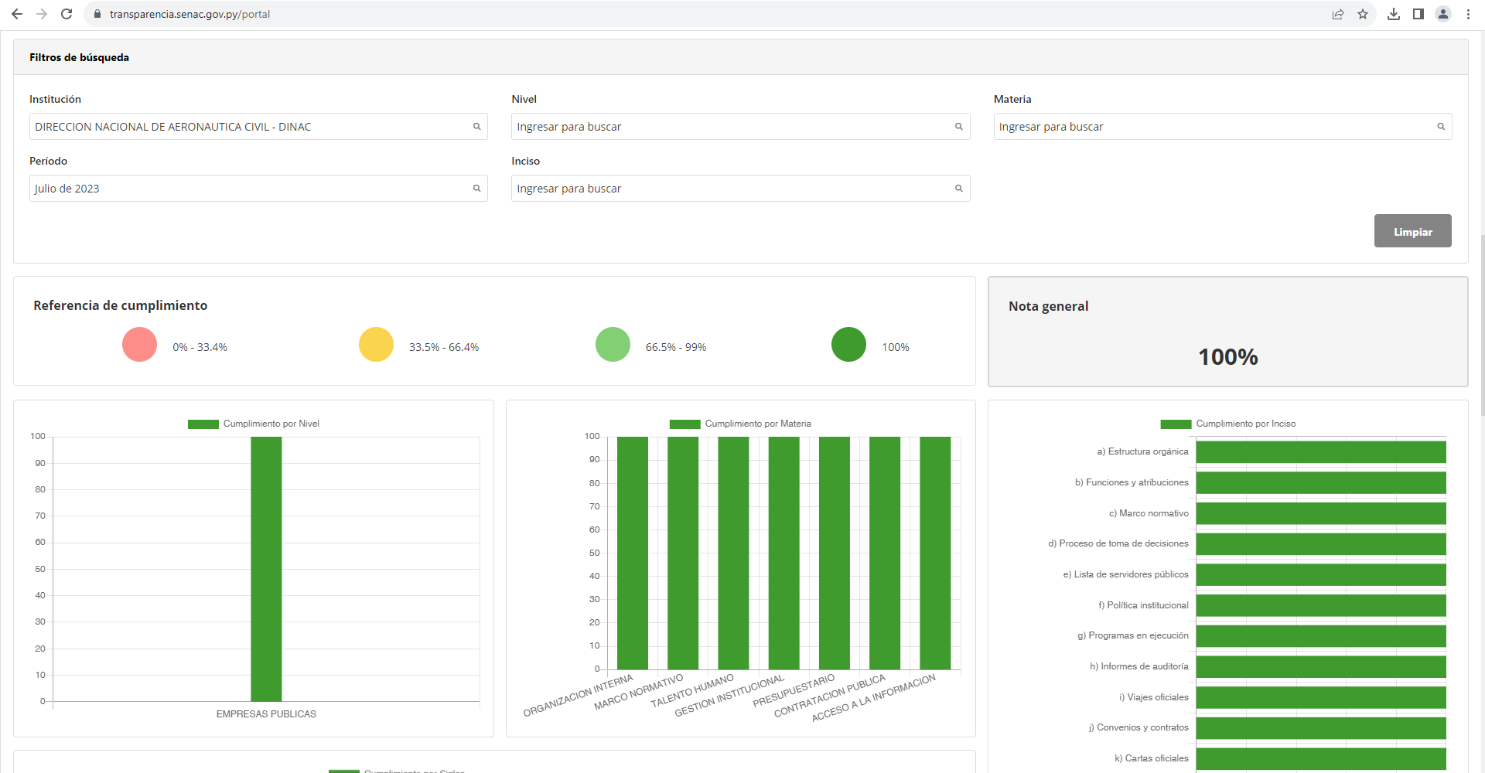 | 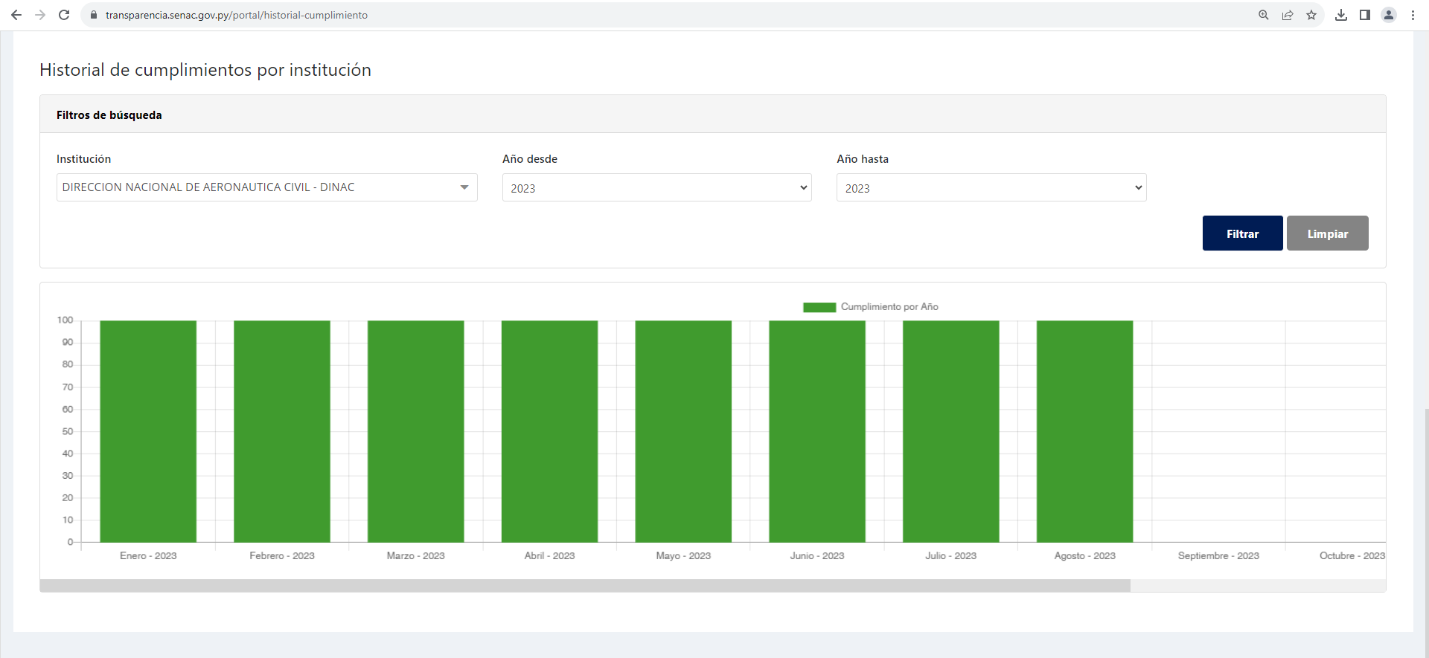 |  | 

3.3 Nivel de Cumplimiento de Respuestas a Consultas Ciudadanas - Transparencia Pasiva Ley N° 5282/14
Mes | Cantidad de Consultas | Respondidos |  | No Respondidos o Reconsideradas |  | Enlace Portal AIP
Julio | 3 | 3 |  | Respondidas |  | https://informacionpublica.paraguay.gov.py/portal/#!/buscar_informacion#resultados
Agosto | 3 | 2 |  | 1 Reconsideración - Respondida |  | https://informacionpublica.paraguay.gov.py/portal/#!/buscar_informacion#resultados
Setiembre | 2 | 2 |  | Respondidas |  | https://informacionpublica.paraguay.gov.py/portal/#!/buscar_informacion#resultados
Observación: EN EL TERCER TRIMESTRE 2023, TODAS LAS SOLICITUDES de Acceso a la Información Pública asignadas a la DINAC fueron debidamente respondidas en el plazo establecido en el marco legal.
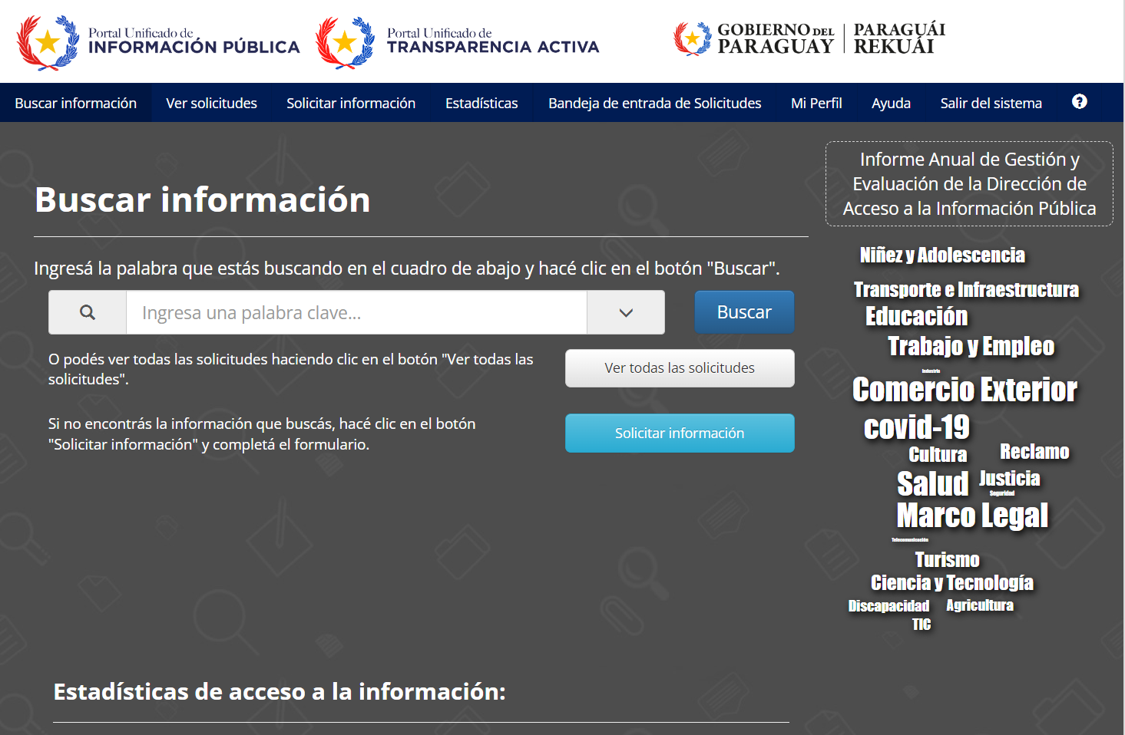 |  |  | 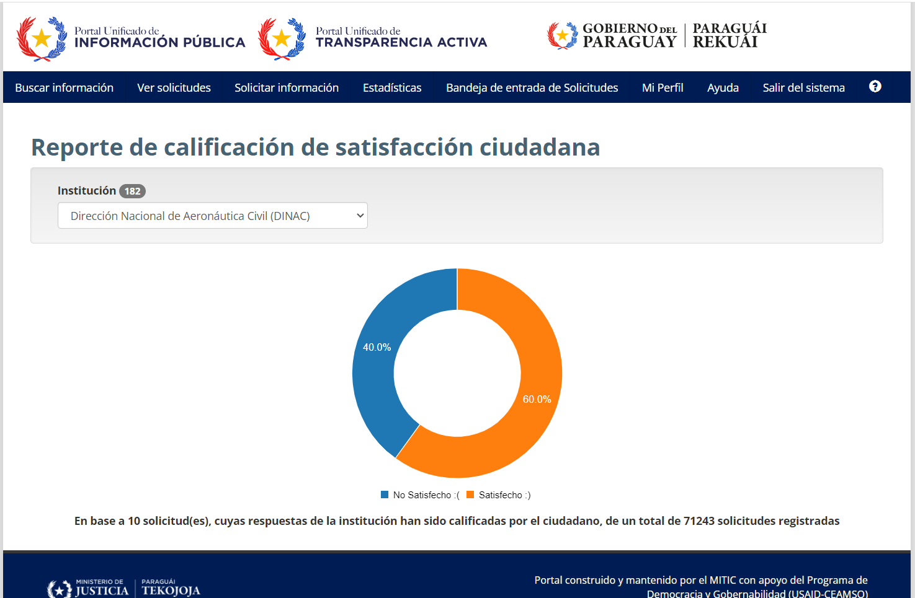

3.4- Servicios o Productos Misionales (Depende de la Naturaleza de la Misión Institucional, puede abarcar un Programa o Proyecto)
Descripción | Objetivo | Metas | Población Beneficiaria | Porcentaje de Ejecución | Resultados Logrados | Evidencia (Informe de Avance de Metas - SPR)
GENERAL
Administración General | Mejorar el modelo de gestión institucional | No aplica | 2.162 funcionarios | No aplica | No aplica | https://pyenresultados.rindiendocuentas.gov.py/PerfilEntidad?codEntidad=25-5&codEntidad=25-5#programasActividades
Servicios Aeronáuticos | Promover el fortalecimiento de los sistemas de vigilancia de la aviación civil, así como la mejora en la conectividad aérea y la protección del ambiente | 807 Certificados | 1.500 usuarios | 86% | a) Servicios de Navegación Aérea vigilados, en cumplimiento a los estándares de la seguridad operacional establecida en la normativa vigente; b) Aseguramiento de la calidad del servicio prestado; c) Actividades de regulación y supervisión mejoradas; d) Operaciones aéreas seguras; e) Usuarios del transporte aéreo protegidos. | https://pyenresultados.rindiendocuentas.gov.py/PerfilEntidad?codEntidad=25-5&codEntidad=25-5#programasActividades
Servicios Aeroportuarios | Mejorar la gestión y la infraestructura aeroportuaria y de navegación aérea | 885.525 Servicios | 885.525 usuarios | 86% | a) Pasajeros dentro de entornos confortables, saludables y seguros; b) Operaciones aéreas eficientes y seguras | https://pyenresultados.rindiendocuentas.gov.py/PerfilEntidad?codEntidad=25-5&codEntidad=25-5#programasActividades
Servicios Meteorológicos | Garantizar y optimizar la prestación de los Servicios Meteorológicos, Climáticos e Hidrológicos | 1.440.000 Informes | 7 millones de habitantes | 77% | a) Población nacional mejor informada y protegida; b) Operaciones aéreas seguras. | https://pyenresultados.rindiendocuentas.gov.py/PerfilEntidad?codEntidad=25-5&codEntidad=25-5#programasActividades
Servicios de Formación en Aeronáutica | Promover la formación de técnicos aeronáuticos acorde a la demanda de la industria | 56 Cursos | 1.700 personas | 177% | a) Operaciones aéreas seguras; b) Cumplimiento de las disposiciones legales vigentes, en tiempo y forma; c) Usuarios del transporte aéreo protegidos; d) Pasajeros dentro de entornos confortables, saludables y seguros; e) Población nacional mejor informada y protegida. | https://pyenresultados.rindiendocuentas.gov.py/PerfilEntidad?codEntidad=25-5&codEntidad=25-5#programasActividades
Transferencias Consolidables | No aplica. | 10 Cuotas | Ministerio de Hacienda | No aplica | Se ha dado cumplimiento a las disposiciones contempladas en la Ley de Presupuesto vigente, en tiempo y forma. | https://pyenresultados.rindiendocuentas.gov.py/PerfilEntidad?codEntidad=25-5&codEntidad=25-5#programasActividades
DIRECCIÓN DE METEOROLOGÍA E HIDROLOGÍA
GESTION PARA LA ADQUISICIÓN DE SOFTWARE INTEGRADOR DE PRONÓSTICOS METEOROLÓGICOS Y AVISOS METEOROLÓGICOS | BRINDAR UNA HERRAMIENTA QUE FACILITE LA GENERACIÓN DE PRONÓSTICOS METEOROLÓGICOS | GENERAR PRONÓSTICOS DEL TIEMPO A UN MAYOR PLAZO Y SOBRE MAS LOCALIDADES DEL PAIS. | USUARIO EN GENERAL / PREDICTORES | 40% | OPTIMIZAR LA GENERACION DE LOS DISTINTOS PRODUCTOS DEL DAPT | LPN N° 425483
GESTION PARA LA ADQUISICION DE ESTACIÓN METEOROLÓGICA AERONÁUTICA PARA EL AISP | ADQUIRIR EQUIPOS DE MEDICIÓN DE ULTIMA GENERACIÓN PARA EL AISP | SEGUIR DOTANDO DEI NSTRUMENTACIÓN DE LA MAYOR PRECISION Y TECNOLOGIA AL AISP | DINAC - COMUNIDAD AERONÁUTICA | 40% | CONTRIBUIR A LA SEGUIRDAD OPERACIONAL DEL AISP | https://www.contrataciones.gov.py/licitaciones/planificacion/425544-adquisicion-estacion-awos-categoria-2-aisp-dmh-1.html
GESTIÓN PARA LA ELABORACIÓN DE BOLETINES METEOROLÓGICOS DIARIOS | BRINDAR PRONOSTICOS DEL TIEMPO A 5 DIAS PARA LA CAPITAL DEL PAIS Y A 3 DIAS PARA LAS CAPITALES DEPARTAMENTALES | INFORMAR A LA PROBLACIÓN CON LOS PRONOSTICOS DIARIOS DE LAS POSIBLES CONDICIONES FUTURAS DEL TIEMPO | USUARIO EN GENERAL | 100% | BRINDAR INFORMACION ACTUALIZADA REFERENTE AL TIEMPO PARA LA TOMA DE DECISIONES OPORTUNAS | https://www.meteorologia.gov.py/publicaciones/
GESTIÓN PARA LA ELABORACIÓN DE BOLETINES ESPECIALES | BRINDAR PERSPECTIVAS DE LAS CONDICIONES ATIPICAS O SEVERAS DEL TIEMPO PREVISTAS | PRESERVAR LAS VIDAS Y BIENES DE LAS PERSONAS | USUARIO EN GENERAL | 100% | INFORMAR A LA POBLACIÓN EN GENERAL ANTE EVENTOS ADVERSOS DEL TIEMPO | https://www.meteorologia.gov.py/wp-content/uploads/2023/04/
GESTION PARA LA REALIZACIÓN DEL BRIEFING METEOROLOGICO PARA LA B. YASYRETA | BRINDAR UN RESUMEN DE LAS CONDICIONES PREVISTAS EN LA CUENCA DE INTERES | BRINDAR SOPORTE PARA LA TOMA DE DECISIONES POR PARTE DE FUNCIONARIOS DE LA B. YASYRETA | FUNCIONARIOS DE LA B. YASYRETA | 100% | BRINDAR SOPORTE CON INFORMACION ACTUALIZADA REFERENTE A LAS PREVISIONES PARA LA TOMA DE DECISIONES | https://drive.google.com/drive/folders/1iFeevP6dZRy4eJxWqEPRNnNMwU1ZXIRf?usp=share_link
GESTIÓN PARA LA ELABORACIÓN DE BOLETINES METEOROLÓGICOS DIARIOS ESPECIALES PARA FIN DE SEMANA, FECHAS FESTIVAS, ACONTECIMIENTOS DE MASICA CONCURRENCIA, USUARIOS EN GENERAL. | ELABORAR Y BRINDAR PRONOSTICOS METEOROLOGICOS ACTUALIZADOS PARA LOS DIFERENTES USUARIOS, DE MANERA PERSONALIZADA | BRINDAR INFORMACION SOBRE LAS CONDICONES DEL TIEMPO PREVISTAS PARA EN FORMA PERSONALIZADA PARA CADA USUARIO SOLICITANTE | USUARIO EN GENERAL | 100% | PROVEER INFORMACION OPORTUNA | https://www.meteorologia.gov.py/publicaciones/
GESTION PARA LA ELABORACION DE DATOS OPMET AISP-AIG Y AERODROMOS INTERIOR | ELABORAR INFORMACION METEOROLOGICA Y MENSAJES AERONÁUTICOS | BRINDAR INFORMACION AERONÁUTICA ACERCA DE LAS CONDICIONES EN CADA AEROPUERTO, COMO ASI TAMBIEN UN PRONOSTICO PARA DICHOS AIG Y AISP. | COMUNIDAD AERONÁUTICA | 100% | GARANTIZAR LAS OPERACIONES AERONAUTICAS | - AMHS https://www.redemet.aer.mil.br/ https://www.meteorologia.gov.py/metaeronautica/
GESTIÓN PARA LA REALIZACIÓN DE CURSOS DICTADOS POR PERSONAL DE LA GPM, DIRIGIDOS A FUNCIONARIOS EN GENERAL DE LA DINAC | 1-CURSO DE METEOROLOGÍA AERONÁUTICA BASICA - INAC 2- CURSO DE ACTUALIZACIÓN EN PREDICCIÓN BASADOS EN MODELOS NUMERICOS DEL TIEMPO - INAC | FORMACIÓN CONTÍNUA DEL PERSONAL DE LA DINAC | FUNCIONARIOS DE LA DINAC | 100% | FORTALECER LAS CAPACIDADES DE LOS FUNCIONARIOS | https://virtual.inac.edu.py/
GESTION PARA LA REALIZACIÓN DEL LLAMADO DE MANTENIMIENTO PARA EQUIPOS DEL SONDEO ATMOSFÉRICO | GENERACIÓN DE UN PERFIL ATMOSFERICO | REALIZAR MEDICIONES EN EL PERFIL VERTICAL DE LA ATMOSFERA, DE MANERA DIARIA DESDE EL AISP | COMUNIDAD AERONÁUTICA Y METEOROLOGICA LOCAL E INTERNACIONAL | 60% | CONOCIMIENTO DE LAS CONDICIONES ATMOSFERCIAS Y APOYO A LAS OPERACIONES AERONAUTICAS | ID de Licitación 433405
Participacion en reuniones como punto focal del "Proyecto Optimizacion de la operatividad del sistema de soporte a la toma de decisiones" SSTD de la Cuenca del Plata. | Promover el estudio y desarrollo de la meteorología e hidrología en todo el territorio nacional | Fomentar el relacionamiento con otras Instituciones nacionales, regionales e internacionales. | Instituciones regionales | 90% | Presencia de Paraguay en la Cuenca del Plata | https://cicplata.org/es/noticias/un-nuevo-sistema-soporte-para-la-toma-de-decisiones-de-la-cuenca-del-plata-esta-disponible-online/
Representacion Tecnica ante el Consejo Asesor en la Tercera Reunion Bilateral de la Comision Mixta Paraguayo Argentina del Rio Parana COMIP. | Informe final/parcial del Grupo Ad Hoc de especies exoticas Informe Tecnico del periodo de veda 2022 | Convenio sobre conservacion y desarrollo de los Recursos Icticos en los tramos limitrofes de los rios Parana y Paraguay entre la Republica del Paraguay y la Republica Argentina. | Poblacion General | 100% | Preparación para Marco Jurídico | Acta de reunion
Participacion en Taller de Modelación Climática e Hidrológica y Estudios de Proyección de Demanda | Recibir directrices y capacitacion en la modelacion hidroclimatica para nuestra región | Promover el conocimiento y avances en las mejoras de la proyeccion hidroclimatica para nuestro pais y la region | Población general | 100% | Presencia Institucional | http://www.acronetwork.org/apps/eyes/index.html?skin=1
Propiciar reuniones con técnicos de organizaciones que realizan mediciones de carácter hidrologico (MADES, Proyecto CIMA) | Mejorar el nivel de respuesta de las estaciones automaticas de indole hidrologica | Aumentar la cantidad y calidad de mediciones hidrologicas sobre nuestro pais | Población general | 20% | Provisión de información técnica para la correcta recepción y provisión de datos | http://www.acronetwork.org/apps/eyes/index.html?skin=1
Participación en el Proyecto Gestión Integrada de Recursos Hidricos en la Cuenca Alta del Rio Paraguay. | Generacion de Informacion primaria sobre la problemática de toda la Region del Pantanal | Recopilacion de datos actualizados, interpretados y mapeados. | Poblacion General | 95% | Presencia de Paraguay | https://public.wmo.int/en/events/workshops/second-ffgs-global-workshop
Evaluación de predictores para los pronósticos de nivel del río. | Promover el estudio y desarrollo de la meteorología e hidrología en todo el territorio nacional | Informe del Boletín con el pronóstico hidrológico mensual y trimestral. | Público en General | 100% | Colaborar con datos y capacidades para la comunidad. | https://www.meteorologia.gov.py/publicaciones/
Boletín de resumen mensual del nivel del rio Paraguay. | Promover el estudio y desarrollo de la meteorología e hidrología en todo el territorio nacional | Monitoreo Mensual y Trimestral. | Público en General | 100% | Colaborar con datos y capacidades para la comunidad. | https://www.meteorologia.gov.py/publicaciones/
Cálculo de precipitación media mensual y diaria por cuenca basado en datos de CHIRPS (Climate Hazards Group InfraRed Precipitation with Station data). | Promover el estudio y desarrollo de la meteorología e hidrología en todo el territorio nacional | Boletin de Monitoreo Hidrológico. | Público en General | 100% | Colaborar con datos y capacidades para la comunidad. | https://www.meteorologia.gov.py/publicaciones/
Generación de mapas en diversos softwares (R, QGIS, Python, Adobe Photoshop). | Promover el estudio y desarrollo de la meteorología e hidrología en todo el territorio nacional | Boletines en General | Público Interno | 100% | Colaborar con datos y capacidades para la comunidad. | https://www.meteorologia.gov.py/publicaciones/
Generación de mapas de precipitación con formato netcdf. | Promover el estudio y desarrollo de la meteorología e hidrología en todo el territorio nacional | Boletines en General | Público Interno | 100% | Colaborar con datos y capacidades para la comunidad. | https://www.meteorologia.gov.py/publicaciones/
Actualización de datos diario de niveles de los ríos Paraguay y Paraná. | Promover el estudio y desarrollo de la meteorología e hidrología en todo el territorio nacional | Publicación en la Web | Público en General | 100% | Colaborar con datos y capacidades para la comunidad. | https://www.meteorologia.gov.py/nivel-rio/
Emisión del boletín de monitoreo de cuencas. | Promover el estudio y desarrollo de la meteorología e hidrología en todo el territorio nacional | Publicación en la Web | Público en General | 100% | Colaborar con datos y capacidades para la comunidad. | https://www.meteorologia.gov.py/publicaciones/
Evaluación del SPI (Índice estandarizado de precipitación), anomalía de lluvias y precipitación mensual y trimestral para las principales cuencas. | Promover el estudio y desarrollo de la meteorología e hidrología en todo el territorio nacional | Analisis de Sequía | Público en General | 100% | Colaborar con datos y capacidades para la comunidad. | https://www.meteorologia.gov.py/publicaciones/
Carga diaria de niveles de ríos (Paraguay y Paraná). | Promover el estudio y desarrollo de la meteorología e hidrología en todo el territorio nacional | Boletin Diario y Publicar en la Web | Público en General | 100% | Colaborar con datos y capacidades para la comunidad. | https://www.meteorologia.gov.py/publicaciones/
Elaboración de Boletín Diario de Altura de Ríos. | Promover el estudio y desarrollo de la meteorología e hidrología en todo el territorio nacional | Un boletín diario | Público en General | 100% | Colaborar con datos y capacidades para la comunidad. | https://www.meteorologia.gov.py/publicaciones/
Suministro de Informes Hidrológicos para el Departamento de Atención al Público. | Promover el estudio y desarrollo de la meteorología e hidrología en todo el territorio nacional | Informes en General | Público Interno | 100% | Colaborar con datos y capacidades para la comunidad. | https://www.meteorologia.gov.py/publicaciones/
Mantenimiento de la Base de Datos MCH. | Promover el estudio y desarrollo de la meteorología e hidrología en todo el territorio nacional | Publicación en la Web | Público Externo | 100% | Colaborar con datos y capacidades para la comunidad. | https://www.meteorologia.gov.py/publicaciones/
Atención a los medios de prensa, radial y televisivo sobre la sequía y la bajante histórica de los ríos Paraguay y Paraná y actualmente sobre El Niño 20223/2024. | Promover el estudio y desarrollo de la meteorología e hidrología en todo el territorio nacional | Informes en General | Público Externo | 100% | Colaborar con datos y capacidades para la comunidad. | https://www.meteorologia.gov.py/publicaciones/
Pronóstico hidrológico mensual y trimestral. | Promover el estudio y desarrollo de la meteorología e hidrología en todo el territorio nacional | Boletín de Pronósticos Hidrológicos Mensual y Trimestral. | Público Externo | 100% | Colaborar con datos y capacidades para la comunidad. | https://www.meteorologia.gov.py/publicaciones/
Pronóstico hidrológico quincenal. | Promover el estudio y desarrollo de la meteorología e hidrología en todo el territorio nacional | Boletin de Pronósticos Hidrológicos quincenal | Público Externo | 100% | Colaborar con datos y capacidades para la comunidad. | https://www.meteorologia.gov.py/publicaciones/
Provisión de datos a la Base de Datos MCH. | Promover el estudio y desarrollo de la meteorología e hidrología en todo el territorio nacional | Actualización diaria de la base de datos. | Público Externo | 100% | Colaborar con datos y capacidades para la comunidad. | https://www.meteorologia.gov.py/publicaciones/
Verificación y corrección de datos de nivel de ríos. | Promover el estudio y desarrollo de la meteorología e hidrología en todo el territorio nacional | Boletines en General | Público Externo | 100% | Colaborar con datos y capacidades para la comunidad. | https://www.meteorologia.gov.py/publicaciones/
(Puede complementar información aquí y apoyarse en gráficos ilustrativos)

 |  | 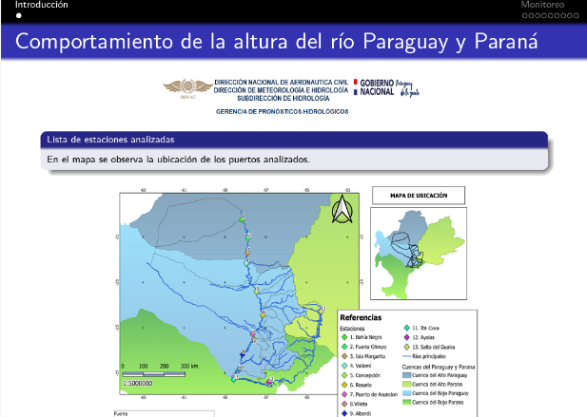
DIRECCIÓN DE AERONÁUTICA
SUBDIRECCION DE NAVEGACION AEREA -SDNA
GERENCIA DE NORMAS DE NAVEGACION AERA - GNNA
TRABAJOS AEREOS | SEGURIDAD OPERACIONAL | APROBACION DE LOS DISTINTOS TRABAJOS AEREO (LANZAMIENTO DE PARACAIDISTAS, VUELO DE DRON, FESTIVAL AEREO, JUEGO DE LUCES Y HUMO) | COMUNIDAD AERONAUTICA | 100% | APROBADO SETENTA Y CINCO (75) EN 3er TRIMESTRE | INFORME DE GESTION DEL 3er TRIMESTRE
REGLAMENTOS NACIONALES - DE NAVEGACION AEREA | SEGURIDAD OPERACIONAL | NORMAS Y REGLAMENTOS ACTUALIZADOS CONFORME A LA AMDT OACI | COMUNIDAD AERONAUTICA | 100% | ACTUALIZADOS - SIETE (7) DINAC R Y DOCUMENTO PANS-AIM 10066 | INFORME DE GESTION DEL 3er TRIMESTRE - PUBLICADOS EN PAG WEB
GRUPO DE INSPECCION ANS - GIANS
PLAN ANUAL DE INSPECTORIA ANS 2023 | VIGILANCIA | CUMPLIMIENTO DEL PLAN DE INSPECTORIA ANUAL 100% | PROVEEDOR DE SERVICIO DE NAVEGACION AEREA | 80% | ACCON PRESENTADA POR EL PROVEEDOR DE SERVICIO PARA EL LEVANTAMIENTO DE SUS HALLAZGOS | DINAC RES N° 36/2023 APROBACION DEL PLAN DE INSPECCION 2023
GERENCIA ADMINISTRATIVA - DAC
Certificaciones de Seguridad Operacional | Vigilancia de los Servicios de Navegación Aérea, por Procesos Certificados Según Norma ISO 9001:2015, en cumplimiento a los Estandares de la Seguridad Operacional de la OACI. | 807 | Proveedores internos y externos, usuarios internos y externos, población aeronautica | 86.12% | 695 | https://pyenresultados.rindiendocuentas.gov.py/PerfilEntidad?codEntidad=25-5&codEntidad=25-5#programasActividades
GERENCIA DE NORMAS DE AERODROMOS Y AYUDAS TERRESTRES - GNAGA
PLAN ANUAL DE INSPECTORIA DE AERODROMOS (IAGA) | VIGILANCIA | CUMPLIMIENTO DEL PLAN DE INSPECTORIA ANUAL 100% | PROVEEDOR DE SERVICIO | 27% | INFORMES DE LAS INSPECCIONES REALIZADAS CON HALLAZGOS ENCONTRADOS | DINAC RES N° 375/2023 APROBACION DELPLAN ANUAL DE INSPECTORIA DE AERODROMOS
REGLAMENTOS DE SANCIONES E INFRACCIONES PARA LOS PROVEEDORES DE SERVICIO | SEGURIDAD OPERACIONAL | NORMAS Y REGLAMENTOS ACTUALIZADOS | PROVEEDOR DE SERVICIO | 80% | ACTUALIZACION DEL REGLAMENTO | INCLUIR Y VINCULAR LOS RESULTADOS DE LOS CONTROLES DE VIGILANCIA ESTABLECIDOS EN EL PROGRAMA NACIONAL DE CONTROL DE CALIDAD (PNCC), AL REGLAMENTO DE FALTAS Y SANCIONES ( RES N° 790/2013)
HABILITACION DE PISTAS | SEGURIDAD OPERACIONAL | CONSTANCIA DE CERTIFICACION DE SEGURIDAD OPERACIONAL A AERODROMOS Y PISTAS, META ANUAL SETENTA Y SEIS (76) | PROVEEDOR DE SERVICIO | 61% | CERTIFICADOS ENTREGADOS CUARENTA Y SEIS (46) | INFORME DE CUANTIFICACION DE METAS Y EVALUACION PRESUPUESTARIA
SUBDIRECCION DE TRANSPORTE AEREO - STA
IMPULSAR Y MANTENER POLÍTICA AEROCOMERCIAL DE CIELOS ABIERTOS, GRADUALMENTE CON TODOS LOS ESTADOS MIEMBROS DE LA OACI | GESTIONAR Y ACTUALIZAR INSTRUMENTOS BILATERALES Y MULTILATERALES LIBERALIZADOS E INCENTIVOS ECONÓMICOS A LOS EXPLOTADORES AÉREOS - | 1) IMPLEMENTAR POLÍTICAS INSTITUCIONALES DE IMPACTO NACIONAL E INTERNACIONAL ORIENTADAS AL DESARROLLO DE LA AVIACIÓN | COMPAÑÍAS AÉREAS, PASAJEROS, AUTORIDAD AERONAÚTICA | 70% | AVANCES DE NEGOCIACIONES BILATERALES CON LOS ESTADOS REMITIENDO LOS TEXTOS ANALIZADOS COMO PROPUESTA DE LA AAC PY . | MEMORANDUM Y NOTAS P/DINAC
 |  | 2) ADOPTAR LAS POLÍTICAS EN EL SECTOR DEL TRANSPORTE AÉREO A FIN DE GARANTIZAR QUE LOS SERVICIOS AEROCOMERCIALES NACIONALES E INTERNACIONALES SEAN EFECTUADOS CONFORME CON LAS LEYES Y REGLAMENTOS APLICABLES PARA PROMOVER EL DESARROLLO DEL SECTOR, ASIMISMO COORDINAR LAS RELACIONES DE LA DINAC CON LOS ORGANISMOS INTERNACIONALES DE LA AVIACIÓN CIVIL Y FOMENTAR LA CREACIÓN DE UN CENTRO DE CONVERGENCIA DE VUELOS INTERNACIONALES | COMPAÑÍAS AÉREAS, PASAJEROS, AUTORIDAD AERONAÚTICA | 70% | APLICACIÓN DE LOS DERECHOS DE TRÁFICO A COMPAÑÍAS AÉREAS NACIONALES E INTERNACIONALES PARA LA EXPLOTACIÓN DE LOS SERVICIOS AÉREOS. | DICTAMEN ,NOTAS P/DINAC Y PROYECTOS DE RESOLUCIONES.
 |  | 3) REALIZAR LOS ESTUDIOS ECONÓMICOS NECESARIOS PARA DETERMINAR LOS COSTOS DE EXPLOTACIÓN DEL TRANSPORTE AÉREO, LAS TARIFAS DE LOS SERVICIOS AEROCOMERCIALES COMO TAMBIÉN DISPONER DE DATOS ESTADÍSTICOS DE LA AVIACIÓN CIVIL PARA REALIZAR ESTUDIOS ECONÓMICOS DEL TRANSPORTE AÉREO NACIONAL E INTERNACIONAL. | COMPAÑÍAS AÉREAS, ESCUELAS DE INSTRUCCIÓN, ORGANIZACIÓN DE MANTENIMIENTO APROBADAS, TRABAJO AÉREO | 70% | ANÁLISIS Y EVALUACIÓN DE LOS DOCUMENTOS ECONOMICO-FINANCIEROS REMITIDOS POR LA COMPAÑÍA EN EL MARCO DE LA AUDITORÍA CONTINUA A LAS EMPRESAS QUE CUENTAN CON UNA CETRIFICACIÓN DINAC. | DICTAMENES Y MEMORANDUM ECONOMICO-FINANCIERO
 |  | 4) AUDITAR A LOS EXPLOTADORES TITULARES DE CERTIFICADO VIGENTE RELATIVO A AUTORIDADES DE LA AVIACIÓN CIVIL NACIONAL E INTERNACIONAL, A FIN DE VERIFICAR LA CAPACIDAD ECONÓMICA FINANCIERA DEL MISMO. | COMPAÑÍAS AÉREAS, ESCUELAS DE INSTRUCCIÓN, ORGANIZACIÓN DE MANTENIMIENTO APROBADAS, TRABAJO AÉREO | 70% | ANÁLISIS Y EVALUACIÓN DE LOS DOCUMENTOS ECONOMICO-FINANCIEROS REMITIDOS POR LA COMPAÑÍA EN EL MARCO DE LA AUDITORÍA CONTINUA A LAS EMPRESAS QUE CUENTAN CON UNA CETRIFICACIÓN DINAC. | INFORME DE AUDITORIA , DICTAMENES Y MEMORANDUM ECONOMICO-FINANCIERO
GERENCIA DE ESTUDIOS ECONOMICOS - GEE
NOTAS DAC/STA DE COMUNICACIÓN A LAS DISTINTAS EMPRESAS TITULARES DE CESA, COA, CIAC/CEAC Y OMA | COMUNICACIÓN | SOCIALIZAR | COMUNIDAD AERONAUTICA | 100% | CUMPLIDO | NIL
REGLAMENTO DINAC 601, SOBRE LA EVALUACION DE LA CAPACIDAD JURIDICA Y ECONOMICA-FINANCIERA DE LOS SOLICITANTES DE CERTIFICADOS CESA, COA, CIAC-CEAC Y OMA | ACTUALIZACION DE REGLAMENTOS | REGLAMENTO VIGENTE | COMUNIDAD AERONAUTICA NACIONAL E INTERNACIONAL | 95% | EN PROCESO | CONFORMACION DE EQUIPO DE TRABAJO SEGÚN RESOLUCIONES N° 1303/2021 Y N° 117/2022
NOTIFICACION DE TARIFAS POR PARTE DE LAS DISTINTAS COMPAÑIAS AEREAS QUE OPERAN EN EL TERRITORIO NACIONAL | COMUNICACIÓN | SOCIALIZAR | COMUNIDAD AERONAUTICA Y USUARIOS EN GENERAL | 100% | CUMPLIDO | REGISTRO EN EL FORMULARIO DE IDENTIFICACION DE REGISTROS TARIFARIOS N° 01/2023 AL N° 03/2023
GERENCIA DE REGULACION DE LOS SERVICIOS AEROCOMERCIALES - GRSA
AUTORIZACION DE VUELOS REGULARES | AUTORIZACION | AUTORIZACION DE VUELOS REGULARES A NUEVE( 9 ) COMPAÑIAS AEREAS | COMUNIDAD AERONAUTICA NACIONAL E INTERNACIONAL | 100% | CUMPLIDO | NIL
AUTORIZACION DE VUELOS NO REGULARES | AUTORIZACION | AUTORIZACION DE VUELOS NO REGULARES A CINCO (5) COMPAÑIAS AEREAS | COMUNIDAD AERONAUTICA NACIONAL E INTERNACIONAL | 100% | CUMPLIDO | NIL
AUTORIZACION DE VUELOS DE CARGA | AUTORIZACION | AUTORIZACION DE VUELOS DE CARGA A CINCO (5) COMPAÑIAS AEREAS | COMUNIDAD AERONAUTICA NACIONAL E INTERNACIONAL | 100% | CUMPLIDO | NIL
AUTORIZACIONES DEFINITIVAS | AUTORIZACION | AUTORIZACIONES DEFINITIVAS A DOS (2) COMPAÑIAS AEREAS | COMUNIDAD AERONAUTICA NACIONAL E INTERNACIONAL | 100% | CUMPLIDO | NIL
SUBDIRECCION DE NORMAS DE VUELO - SNDV
GERENCIA DE LICENCIAS AL PERSONAL AERONÁUTICO
REMISIÓN MENSUAL DE CANTIFICACIÓN DE PRODUCTOS DE LA GERENCIA DE LICENCIAS AL PERSONAL AERONÁUTICO | COMUNIDAD AERONÁUTICA. SATISFECHA | 100% | COMUNIDAD AERONÁUTICA. | 100% | SE REMITIERON 3 (TRES) | MEMOS GPEL N° 68, 75 Y 86/2023
REMISIÓN SEMANAL DEL LISTADO ACTUALIZADO DE PILOTOS Y ESPECIALISTAS REGISTRADOS AL DPTO. ARO. | CUMPLIMIENTO DE NORMAS AERONÁUTICAS. | 100% | COMUNIDAD AERONÁUTICA. | 100% | SE REMITIERON 10 (DIEZ) | CORREOS ELÉCTRONICOS REMITIDOS.
OTORGAMIENTO DE LICENCIAS, AUTORIZACIONES ESPECIALES, CONVALIDACIONES Y CONVERSIONES DE LICENCIAS. | CUMPLIMIENTO DE NORMAS AERONÁUTICAS. | 100% | USUARIO, COMUNIDAD AERONÁUTICA. | 100% | SE OTORGARON 216 (DOSCIENTOS DIECISEIS) | PLANILLA ELECTRÓNICA DE REGISTROS.
CONTROL Y VIGILANCIA DE LA EXPEDICIÓN DE LOS CERTIFICADOS MÉDICOS AERONÁUTICOS (CMA) A MÉDICOS EXAMINADORES AERONÁUTICOS –AME. | CUMPLIMIENTO DE NORMAS AERONÁUTICAS. | 100% | USUARIO, COMUNIDAD AERONÁUTICA. | 100% | CUMPLIDO, 234 (DOSCIENTOS TREINTA Y CUATRO) | INFORME EXTRAÍDO DEL SISTEMA INFORMÁTICO RAPY.
EMISIÓN DE DICTÁMENES | RESPUESTAS A EXPEDIENTES | 100% | USUARIO, COMUNIDAD AERONÁUTICA. | 100% | CUMPLIDO, 101 (CIENTO UNO) | DICTAMENES N°242,275 Y 322/2023
INSPECCIÓN DE CENTROS DE INSTRUCCIÓN | VIGILANCIA | 100% | USUARIO, COMUNIDAD AERONÁUTICA. | 100% | CUMPLIDO, 3 ( TRES) | ACTAS FIRMADAS ENTRE LOS CIACs AFECTADOS Y LOS INSPECTORES DESIGNADOS POR LA DINAC
GERENCIA DE AERONAVEGABILIDAD
CERTIFICADOS DE AERONAVEGABILIDAD | EMITIR CERTIFICADO DE AERONAVEGABILIDAD | 21 (VEINTIUNO) CERTIFICADOS SOLICITADOS EN EL TRIMESTRE | USUARIOS DE SERVICIOS AERONAUTICOS | 85% | 18 (DIECIOCHO) CERTIFICADOS EMITIDOS | INFORME DE GESTION DEL 2do TRIMESTRE
SUBDIRECCION DE SEGURIDAD DE LA AVIACION CIVIL - SAVSEC
ACTIVIDADES DE CONTROL DE CALIDAD REALIZADAS | DAR CUMPLIMIENTO A LA RESOLUCION DINAC N° 85/2023, POR LA QUE SE APUREBA EL ANUAL DE ACTIVIDADES DE CONTROL DE CALIDAD AÑO 2023 EN CUMPLIMIENTO A LOS REQUERIMIENTOS NORMATIVOS VIGENTES | CUMPLIMIENTO DEL PLAN ANUAL DE CONTROL DE CALIDAD | AEROPUERTOS, AERODROMOS, EXPLOTADORES DE AERONAVES, PROVEEDORES DE SERVICIOS | 100% | IDENTIFICAR NIVELES DE CUMPLIMIENTO DE LAS NORMATIVAS VIGENTES EN MATERIA DE SEGURIDAD DE LA AVIACION CIVIL | ACTAS DE INSPECCIONES, 06, 07, 08,14,15 Y 19; ACTAS DE PRUEBAS, 01, 02, INFORME DE AUDITORIAS
LA PROTECCION CONTRA ACTOS DE INTERFERENCIA ILICITA PARA ELLO ELABORA Y MANTIENE ACTUALIZADA LAS NORMAS NACIONALES | 1) REVISAR INTEGRAMENTE QUE LOS PROGRAMAS DE SEGURIDAD, PROCEDIMIENTOS, ORIENTACIONES TECNICAS, DE OPERADORES AEREOPORTUARIOS, EXPLOTADORES DE AERONAVES Y PROVEEDORES DE SERVICIOS AEROPORTUARIOS CUMPLAN CON LAS NORMATIVAS EMANADAS Y/O ADOPTADAS POR EL ESTADO PARAGUAYO | 75% | AEROPUERTOS, EXPLOTADORES DE AERONAVES, PROVEEDORES DE SERVICIOS, OTROS | 80% | APROBACION DE PROGRAMAS DE SEGURIDAD | RESOLUCION DINAC N° 175/23; 171/23; 162/23; 163/23; 164/23; 172/23; 772/23; 487/23; CAP AVSEC 34/23; CAP; AVSEC 49/23
 | 2) PLANIFICAR Y EJECUTAR LAS ACTIVIDADES DE VIGILANCIA PARA VERIFICAR LA EFICACIA DE LAS MEDIDAS DE SEGURIDAD APLICADAS POR LAS ENTIDADES CON RESPONSABILIDAD EN MATERIA DE SEGURIDAD DE AVIACION CIVIL, CONFORME AL ALCANCE DEFINIDO POR EL SISTEMA DE GESTION DE CALIDAD | 85% | AEROPUERTOS, EXPLOTADORES DE AERONAVES, PROVEEDORES DE SERVICIOS, OTROS | 82% | AUDITORIAS DE SEGURIDAD, INSPECCIONES, PRUEBAS | INFORMES DE AUDITORIAS, ACTAS DE INSPECCION
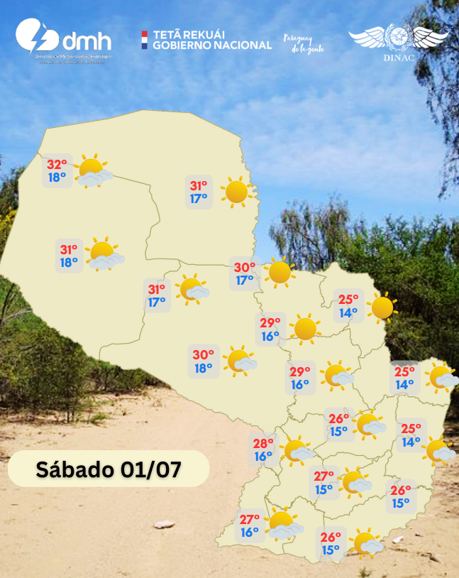 | 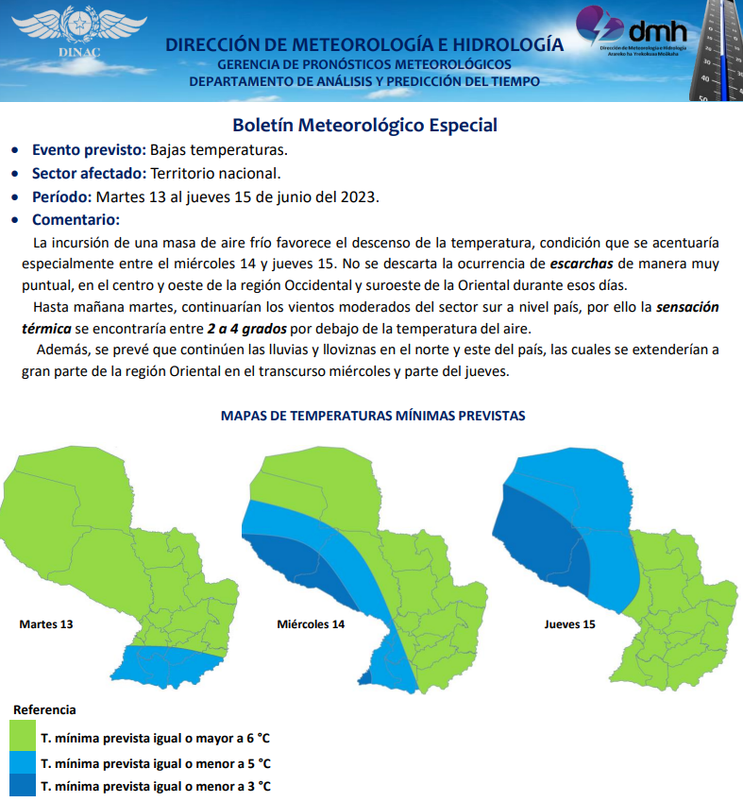 | 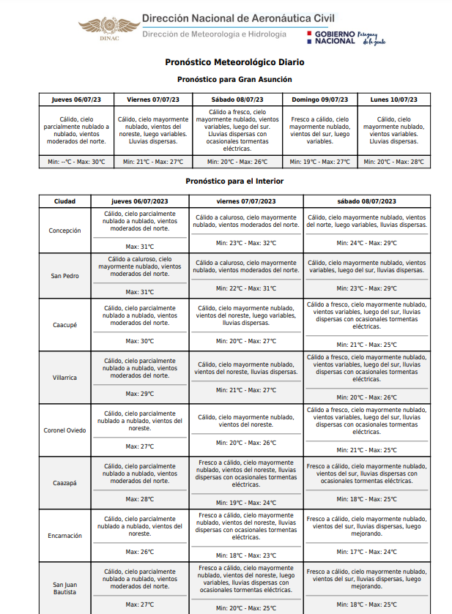 | 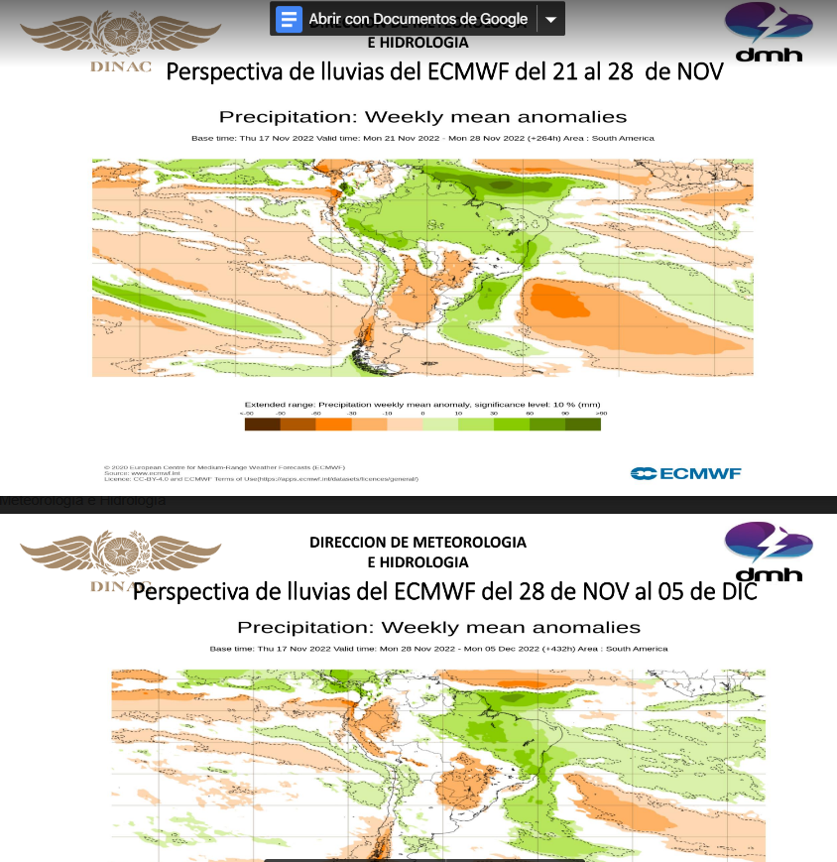 | 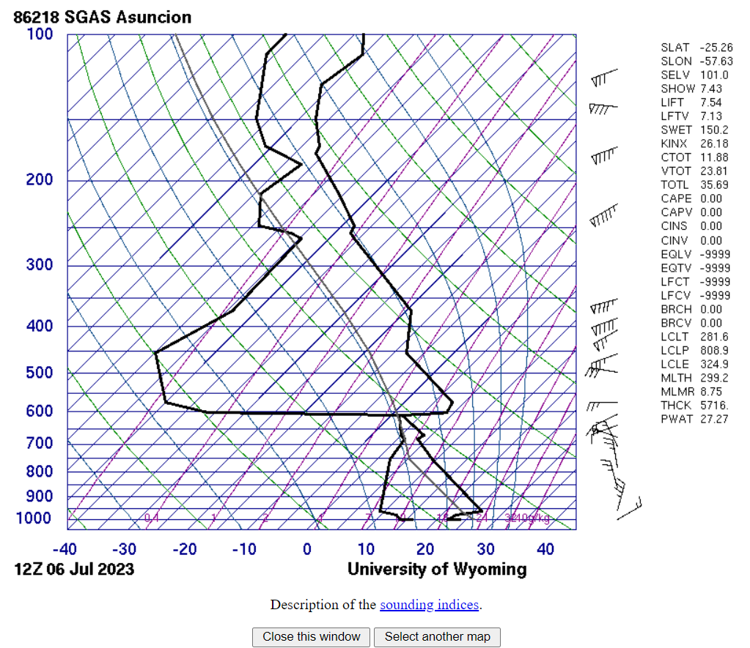 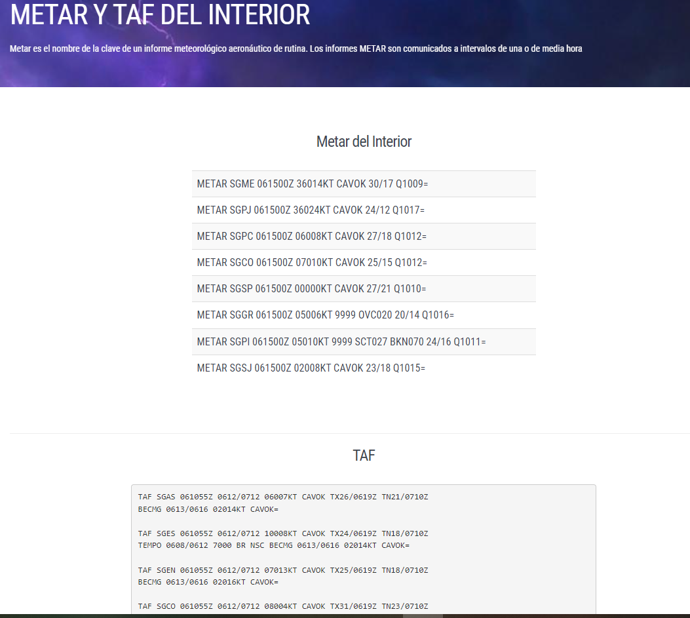 | 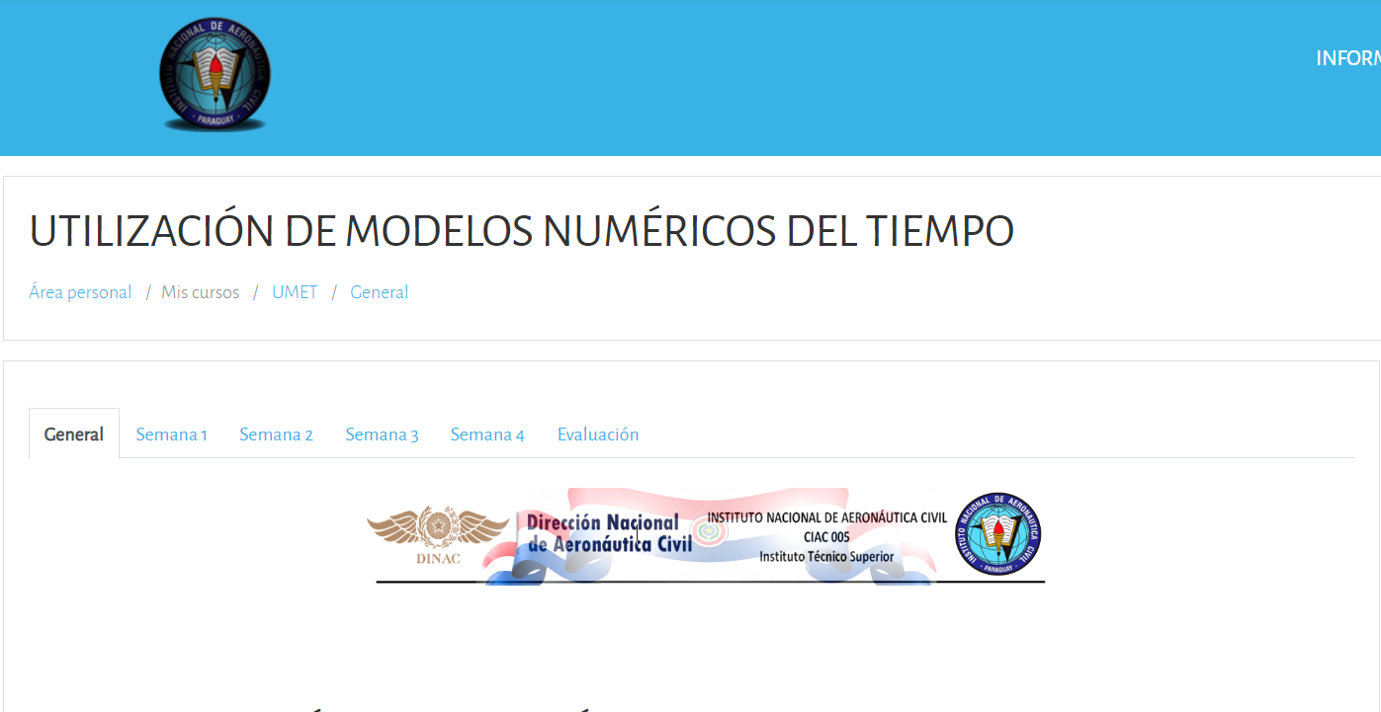
Boletin Especial Fin de Semana | Boletín Especial Bajas Temperaturas | Boletin Meteorológico Diario | Briefing para la B. Yasyreta | Sondeo Atmosférico | Datos OPMET | Cursos
Metas de la D.A.C. a septiembre/2023
 | Metas Previstas | Certificados de Registro Aeronáutico
ENERO | 64 | 60
FEBRERO | 56 | 68
MARZO | 53 | 88
ABRIL | 43 | 76
MAYO | 47 | 68
JUNIO | 72 | 92
JULIO | 77 | 88
AGOSTO | 60 | 90
SEPTIEMBRE | 77 | 65
OCTUBRE | 80 | 0
NOVIEMBRE | 66 | 0
DICIEMBRE | 112 | 0

3.5 Contrataciones realizadas
ID | Objeto | Fecha de Contrato | Valor del Contrato | Proveedor Adjudicado | Estado (Ejecución - Finiquitado) | Enlace DNCP
421,385 | CONTRATACIÓN DIRECTA Nº 01/23 “ADQUISICIÓN DE HERRAMIENTAS Y OTROS PARA EL INAC - AD REFERÉNDUM | 16-Mar-23 | 58,696,700 | DESDE EL POLO S.A. | En Ejecucion | https://www.contrataciones.gov.py/licitaciones/adjudicacion/421385-adquisicion-herramientas-otros-inac-ad-referendum-1/resumen-adjudicacion.html
424,684 | LICITACIÓN POR CONCURSO DE OFERTAS N° 03/2023 “ADECUACIÓN DE DESEMBARQUE ÁREA RESTRINGIDA DEL AISP”. | 29-Mar-23 | 758,200,804 | AGROINDUSTRIAL TACUARA S.A. | Finiquitado | https://www.contrataciones.gov.py/licitaciones/adjudicacion/424684-adecuacion-desembarque-area-restringido-aisp-ad-referendum-1/resumen-adjudicacion.html
424,548 | CONTRATACIÓN VÍA EXCEPCIÓN Nº 02/2023 “ADQUISICION DE REGULADOR DE CORRIENTE CONSTANTE DEL SISTEMA DE NAVEGACIÓN Y AYUDAS VISUALES OCEM DEL AISP – AD REFERÉNDUM | 20-Apr-23 | 600,000,000 | MARESAGA S.R.L. | Finiquitado | https://www.contrataciones.gov.py/licitaciones/adjudicacion/424548-adquisicion-regulador-corriente-constante-sistema-navegacion-ayudas-visuales-ocem-ai-1/resumen-adjudicacion.html
408,418 | LICITACIÓN POR CONCURSO DE OFERTAS N° 12/2022 “MANTENIMIENTO DE JARDINERÍA DEL AIG Y AISP”. | 3-Apr-23 | 600,000,000 | CONSERMAR MULTISERVICIO DE MARIELA CAROLINA MOLAS SAMUDIO | En Ejecucion | https://www.contrataciones.gov.py/licitaciones/adjudicacion/contrato/408418-mariela-carolina-molas-samudio-2.html
429,221 | CONTRATACIÓN DIRECTA Nº 44/23 “SERVICIO DE PROVISIÓN DE CAFÉ EN MAQUINA”. | 10-May-23 | 14,883,000 | CAFEPAR S.A., | En Ejecucion | https://www.contrataciones.gov.py/licitaciones/adjudicacion/429221-servicio-provision-cafe-maquina-1/resumen-adjudicacion.html
430,158 | LICITACIÓN POR CONCURSO DE OFERTAS N° 49/2023 “REINGENIERÍA Y PUESTA EN MARCHA DE SISTEMA DE GESTIÓN DEPOSITO VERSIÓN 2”. | 12-May-23 | 360,000,000 | VTG S.R.L | Finiquitado | https://www.contrataciones.gov.py/licitaciones/adjudicacion/430158-reingenieria-puesta-marcha-sistema-gestion-deposito-version-2-1/resumen-adjudicacion.html
421,405 | LICITACIÓN POR CONCURSO DE OFERTAS N° 01/2023 “ADQUISICION DE MUEBLES, EQUIPOS DE OFICINA Y OTROS PARA EL HANGAR KOICA-DINAC- AD REFERENDUM”. | 23-May-23 | 252,114,200 | MOBILIARTE INDUSTRIAL Y COMERCIAL S.R.L. | Finiquitado | https://www.contrataciones.gov.py/licitaciones/adjudicacion/421405-adquisicion-muebles-equipos-oficina-otros-hangar-koica-dinac-ad-referendum-1/resumen-adjudicacion.html
421,405 | LICITACIÓN POR CONCURSO DE OFERTAS N° 01/2023 “ADQUISICION DE MUEBLES, EQUIPOS DE OFICINA Y OTROS PARA EL HANGAR KOICA-DINAC- AD REFERENDUM”. | 23-May-23 | 56,254,000 | RAGO IMPORT | Finiquitado | https://www.contrataciones.gov.py/licitaciones/adjudicacion/421405-adquisicion-muebles-equipos-oficina-otros-hangar-koica-dinac-ad-referendum-1/resumen-adjudicacion.html
425,397 | LICITACIÓN POR CONCURSO DE OFERTAS N° 24/2023 “CONTRATACIÓN DE SEGUROS PARA VEHICULOS DE LA DINAC” | 29-May-23 | 824,000,000 | ASEGURADORA DEL ESTE S.A | En Ejecucion | https://www.contrataciones.gov.py/licitaciones/adjudicacion/425397-contratacion-seguro-vehiculos-dinac-1/resumen-adjudicacion.html
425,430 | LICITACIÓN POR CONCURSO DE OFERTAS N° 52/2023 “CONTRATACIÓN DE SERVICIO DE LIMPIEZA PARA EL MINISTERIO DE DEFENSA NACIONAL”. | 1-Jun-23 | 518,960,000 | CONSERMAR MULTISERVICIO DE MARIELA CAROLINA MOLAS SAMUDIO | En Ejecucion | https://www.contrataciones.gov.py/licitaciones/adjudicacion/425430-contratacion-servicio-limpieza-ministerio-defensa-nacional-1/resumen-adjudicacion.html
429,341 | CONTRATACIÓN POR EXCEPCIÓN N° 06/2023 “CONTRATACIÓN DE SERVICIO DE RECOLECCIÓN DE BASURA PARA EL AISP”. | 14-Jun-23 | 1,693,113,282 | LA DISCIPLINA S.A., | En Ejecucion | https://www.contrataciones.gov.py/licitaciones/adjudicacion/429341-contratacion-servicio-recoleccion-basuras-aisp-1/resumen-adjudicacion.html
424,684 | LICITACIÓN POR CONCURSO DE OFERTAS N° 03/2023 “ADECUACIÓN DE DESEMBARQUE ÁREA RESTRINGIDA DEL AISP”. | 29-Mar-23 | 758,200,804 | AGROINDUSTRIAL TACUARA S.A. | Finiquitado | https://www.contrataciones.gov.py/licitaciones/adjudicacion/424684-adecuacion-desembarque-area-restringido-aisp-ad-referendum-1/resumen-adjudicacion.html
422,659 | LICITACIÓN POR CONCURSO DE OFERTAS N° 02/2023 “SUMINISTRO DE INSTALACIÓN Y PUESTA EN SERVICIO DE INFRAESTRUCTURA TECNOLÓGICA PARA EL HANGAR DEL INAC - AD REFERÉNDUM” | 21-Jun-23 | 194,850,000 | VGO INGENIERÍA S.A. | Finiquitado | https://www.contrataciones.gov.py/licitaciones/adjudicacion/422659-suministro-instalacion-puesta-servicio-infraestructura-tecnologica-hangar-inac-ad-re-1/resumen-adjudicacion.html
422,659 | LICITACIÓN POR CONCURSO DE OFERTAS N° 02/2023 “SUMINISTRO DE INSTALACIÓN Y PUESTA EN SERVICIO DE INFRAESTRUCTURA TECNOLÓGICA PARA EL HANGAR DEL INAC - AD REFERÉNDUM” | 21-Jun-23 | 118,852,800 | MASTER SOFT PARAGUAY S.R.L. | En Ejecucion | https://www.contrataciones.gov.py/licitaciones/adjudicacion/422659-suministro-instalacion-puesta-servicio-infraestructura-tecnologica-hangar-inac-ad-re-1/resumen-adjudicacion.html
422,659 | LICITACIÓN POR CONCURSO DE OFERTAS N° 02/2023 “SUMINISTRO DE INSTALACIÓN Y PUESTA EN SERVICIO DE INFRAESTRUCTURA TECNOLÓGICA PARA EL HANGAR DEL INAC - AD REFERÉNDUM” | 21-Jun-23 | 82,186,000 | DATA LAB S.A. | En Ejecucion | https://www.contrataciones.gov.py/licitaciones/adjudicacion/422659-suministro-instalacion-puesta-servicio-infraestructura-tecnologica-hangar-inac-ad-re-1/resumen-adjudicacion.html
422,659 | LICITACIÓN POR CONCURSO DE OFERTAS N° 02/2023 “SUMINISTRO DE INSTALACIÓN Y PUESTA EN SERVICIO DE INFRAESTRUCTURA TECNOLÓGICA PARA EL HANGAR DEL INAC - AD REFERÉNDUM” | 21-Jun-23 | 38,100,000 | TES INGENIERÍA DE DIEGO RODRÍGUEZ | En Ejecucion | https://www.contrataciones.gov.py/licitaciones/adjudicacion/422659-suministro-instalacion-puesta-servicio-infraestructura-tecnologica-hangar-inac-ad-re-1/resumen-adjudicacion.html
430,937 | CONTRATACIÓN DIRECTA Nº 46/23 “ADQUISICIÓN DE DESTRUCTOR DE PAPEL PARA OFICINAS – AD REFERÉNDUM” | 23-Jun-23 | 7,551,450 | MARFIL IND. & COM. DE CESAR GAMARRA MARÍN | Finiquitado | https://www.contrataciones.gov.py/licitaciones/adjudicacion/430937-adquisicion-destructor-papel-oficinas-ad-referendum-1/resumen-adjudicacion.html
425,499 | LICITACIÓN POR CONCURSO DE OFERTAS N° 37/2023 “SERVICIO DE ALMACENAMIENTO Y PROCESAMIENTO DE DATOS EN LA NUBE” | 23-Jun-23 | 177,577,695 | FREELANCERS DEL PARAGUAY DE JUAN CARLOS LOPEZ AGUAYO | Finiquitado | https://www.contrataciones.gov.py/licitaciones/adjudicacion/425499-contratacion-servicio-almacenamiento-procesamiento-datos-nube-1/resumen-adjudicacion.html
423,912 | CONTRATACIÓN VÍA EXCEPCIÓN N° 01/2023 “SERVICIO DE RECOLECCIÓN DE RESIDUOS PARA EL INAC” | 28-Jun-23 | 45,000,000 | LA DISCIPLINA S.A. | En Ejecucion | https://www.contrataciones.gov.py/licitaciones/adjudicacion/423912-servicio-recoleccion-residuos-inac-1/resumen-adjudicacion.html
429,316 | CONTRATACIÓN DIRECTA Nº 45/23 “ADECUACION DE OFICINAS DEL MINISTERIO DE SALUD EN EL AISP”. | 4-Jul-23 | 127,614,050 | CONSTRUMIX DE RICARDO GONZÁLEZ | En Ejecucion | https://www.contrataciones.gov.py/licitaciones/adjudicacion/429316-adecuacion-oficinas-ministerio-salud-aisp-1/resumen-adjudicacion.html
425,235 | CONTRATACIÓN DIRECTA N° 04/2023 “ADQUISICIÓN DE IMPRESOS Y FORMULARIOS PARA EL DEPARTAMENTO DE TESORERÍA” | 4-Jul-23 | 43,050,000 | LUGAL S.A | Finiquitado | https://www.contrataciones.gov.py/licitaciones/adjudicacion/425235-adquisicion-impresos-formularios-departamento-tesoreria-1/resumen-adjudicacion.html
430,961 | CONTRATACIÓN DIRECTA N° 47/2023 “ADQUISICIÓN DE DESMALEZADORA PARA EL INAC”. | 11-Jul-23 | 8,000,000 | T-MAX S.A. | Finiquitado | https://www.contrataciones.gov.py/licitaciones/adjudicacion/430961-adquisicion-desmalezadora-inac-1/resumen-adjudicacion.html
425,252 | CONTRATACIÓN DIRECTA N° 07/2023 “ADQUISICIÓN DE INSUMOS PARA EMISION DE LICENCIAS PARA LA COMUNIDAD AERONAUTICA”. | 21-Jul-23 | 75,922,990 | WINNER S.R.L. | Finiquitado | https://www.contrataciones.gov.py/licitaciones/adjudicacion/425252-adquisicion-insumos-emision-licencias-comunidad-aeronautica-1/resumen-adjudicacion.html
425,437 | LICITACIÓN POR CONCURSO DE OFERTAS N° 29/2023 “SERVICIOS DE RECOLECCION DE BASURA PATOLOGICA PARA EL AISP”. | 17-Jul-23 | 880,000,000 | CONSORCIO TESAIPORA | En Ejecucion | https://www.contrataciones.gov.py/licitaciones/adjudicacion/425437-servicio-recoleccion-basura-patologica-aisp-1/resumen-adjudicacion.html
425,238 | CONTRATACIÓN DIRECTA N° 05/2023 “ADQUISICIÓN DE ROLLO DE PAPEL TÉRMICO PARA IMPRESORA DE FICHAS FPL | 17-Jul-23 | 77,500,000 | LUGAL S.A | Finiquitado | https://www.contrataciones.gov.py/licitaciones/adjudicacion/425238-adquisicion-rollo-papel-termico-impresora-fichas-fpl-1/resumen-adjudicacion.html
431,178 | CONTRATACIÓN DIRECTA Nº 48/23 “PROVISION Y COLOCACION DE CORTINAS Y MAMPARAS PARA EL INAC | 17-Jul-23 | 60,000,000 | FAMETAL S.A | En Ejecucion | https://www.contrataciones.gov.py/licitaciones/adjudicacion/431178-provision-colocacion-cortinas-mamparas-inac-1/resumen-adjudicacion.html
429,380 | LICITACIÓN POR CONCURSO DE OFERTAS N° 48/2023 “ADQUISICIÓN DE CHALECOS, CALZADOS Y OTROS PARA EL ÁREA OPERATIVA DEL AISP, AIG, Y AERÓDROMOS”. | 20-Jul-23 | 47,000,000 | GUAINDUPAR S.A. | Finiquitado | https://www.contrataciones.gov.py/licitaciones/adjudicacion/contrato/429380-guaindupar-srl-5.html
429,380 | LICITACIÓN POR CONCURSO DE OFERTAS N° 48/2023 “ADQUISICIÓN DE CHALECOS, CALZADOS Y OTROS PARA EL ÁREA OPERATIVA DEL AISP, AIG, Y AERÓDROMOS”. | 20-Jul-23 | 58,000,000 | BRINGCO S.A | En Ejecucion | https://www.contrataciones.gov.py/licitaciones/adjudicacion/contrato/429380-bringo-s-a-6.html
429,380 | LICITACIÓN POR CONCURSO DE OFERTAS N° 48/2023 “ADQUISICIÓN DE CHALECOS, CALZADOS Y OTROS PARA EL ÁREA OPERATIVA DEL AISP, AIG, Y AERÓDROMOS”. | 20-Jul-23 | 122,700,000 | MAS MODA UNIFORMES DE MARIANELA ARZAMENDIA | En Ejecucion | https://www.contrataciones.gov.py/licitaciones/adjudicacion/contrato/429380-marianela-arzamendia-salcedo-7.html
429,380 | LICITACIÓN POR CONCURSO DE OFERTAS N° 48/2023 “ADQUISICIÓN DE CHALECOS, CALZADOS Y OTROS PARA EL ÁREA OPERATIVA DEL AISP, AIG, Y AERÓDROMOS”. | 20-Jul-23 | 37,000,000 | EMPORIO FERRETERÍA S.R.L | Finiquitado | https://www.contrataciones.gov.py/licitaciones/adjudicacion/contrato/429380-emporio-ferreteria-s-r-l-4.html
425,495 | CONTRATACIÓN DIRECTA N° 39/2023 “SERVICIO DE AUDITORÍA EXTERNA DE LOS ESTADOS FINANCIEROS 2022”. | 24-Jul-23 | 83,900,000 | CCP – CONSULTORÍA CONTABLE PATRIMONIAL DE RICARDO OLMEDO | En Ejecucion | https://www.contrataciones.gov.py/licitaciones/adjudicacion/425495-servicio-auditoria-externa-estados-financieros-2022-1/resumen-adjudicacion.html
432,182 | CONTRATACIÓN DIRECTA Nº 51/23 “ADQUISICION DE ALFOMBRA PARA EL ESPIGON PRESIDENCIAL DEL AISP”. | 27-Jul-23 | 179,700,000 | JUST IN TIME S.A | Finiquitado | https://www.contrataciones.gov.py/licitaciones/adjudicacion/432182-adquisicion-alfombras-espigon-presidencial-aisp-1/resumen-adjudicacion.html
425,223 | CONTRATACIÓN DIRECTA N° 03/2023 “ADQUISICIÓN DE BANDERAS PARA EL AISP, AIG Y DMH”. | 1-Aug-23 | 13,476,000 | MRV INDUMENTARIA DE ROSA MARÍA TALAVERA | Finiquitado | https://www.contrataciones.gov.py/licitaciones/adjudicacion/425223-adquisicion-banderas-aisp-aig-dmh-1/resumen-adjudicacion.html
422,659 | LICITACIÓN POR CONCURSO DE OFERTAS N° 02/2023 “SUMINISTRO DE INSTALACIÓN Y PUESTA EN SERVICIO DE INFRAESTRUCTURA TECNOLÓGICA PARA EL HANGAR DEL INAC - AD REFERÉNDUM”. | 7-Aug-23 | 268,223,193 | PARASUR S.A | En Ejecucion | Contrataciones.gov.py/licitaciones/adjudicacion/422659-suministro-instalacion-puesta-servicio-infraestructura-tecnologica-hangar-inac-ad-re-1/resumen-adjudicacion.html
431,871 | CONTRATACIÓN DIRECTA Nº 49/23 “ADQUISICION E INSTALACION DE EQUIPOS DE AERA DE JUEGOS DEL PATIO DE LA GUARDERIA”. | 7-Aug-23 | 56,000,000 | DISTRUBUIDORA JASY S.A., | Finiquitado | https://www.contrataciones.gov.py/licitaciones/adjudicacion/431871-adquisicion-e-instalacion-equipos-area-juegos-patio-guarderia-1/resumen-adjudicacion.html
425,264 | LICITACION POR CONCURSO DE OFERTAS LCO N° 09/2023 “MANTENIMIENTO DE MANGAS TELESCOPICAS DEL AISP Y DEL AIG”. | 12-Sep-23 | 800,000,000 | OMNI S.A | Pendiente de emision del CC | https://www.contrataciones.gov.py/licitaciones/adjudicacion/contrato/425264-omni-s-a-1.html
425,372 | CONTRATACIÓN DIRECTA Nº 16/23 “CONTRATACIÓN DE SERVICIO DE ENCUADERNACIÓN” | 12-Sep-23 | 9,375,000 | G&B DE CATALINA ALMADA | En Ejecucion | https://www.contrataciones.gov.py/licitaciones/adjudicacion/contrato/425372-catalina-beatriz-almada-1.html
433,405 | CONTRATACIÓN DIRECTA Nº 54/23 “SERVICIO DE MANTENIMIENTO Y REPARACION DE GENERADOR DE HIDROGENO DEL AISP DMH-DINAC”. | 13-Sep-23 | 188,869,722 | EBERHARD LEWKOWITZ S.R.L | En Ejecucion | https://www.contrataciones.gov.py/licitaciones/adjudicacion/contrato/433405-eberhard-lewkowitz-s-r-l-1.html
425,276 | LICITACION POR CONCURSO DE OFERTAS N° 14/2023 “RECARGA DE EXTINTORES PARA LA DINAC” | 19-Sep-23 | 320,000,000 | OXIPAR S.A | En Ejecucion | https://www.contrataciones.gov.py/licitaciones/adjudicacion/contrato/425276-oxipar-s-a-1.html
ESTADO DE CONTRATOS 3º TRIMESTRE 2023
 | Ejecución | Finiquitado | Pend. Emisión CC
 | 21 | 18 | 1

3.6 Ejecución Financiera
Objeto de Gasto |  | Descripción | Presupuestado | Ejecutado (1º, 2º y 3er Trimestre) | Saldos | Evidencia (Enlace Ley 5189)
100 |  | SERVICIOS PERSONALES | 167,390,265,239 | 111,864,546,208 | 55,525,719,031 | http://www.dinac.gov.py/v3/index.php/transparencia-y-anticorrupcion-dinac/informacion-publica-ley-5189-2014
 | 110 | REMUNERACIONES BASICAS | 104,713,080,056 | 70,070,973,924 | 34,642,106,132
 | 120 | REMUNERACIONES TEMPORALES | 2,835,600,000 | 1,913,918,334 | 921,681,666
 | 130 | ASIGNACIONES COMPLEMENTARIAS | 36,501,445,952 | 24,307,307,405 | 12,194,138,547
 | 140 | PERSONAL CONTRATADO | 20,271,448,765 | 13,894,803,052 | 6,376,645,713
 | 190 | OTROS GASTOS DEL PERSONAL | 3,068,690,466 | 1,677,543,493 | 1,391,146,973
200 |  | SERVICIOS NO PERSONALES | 87,246,713,927 | 28,648,689,453 | 58,598,024,474
 | 210 | SERVICIOS BASICOS | 8,343,588,133 | 4,041,072,592 | 4,302,515,541
 | 220 | TRANSPORTE Y ALMACENAJE | 387,934,600 | 27,503,193 | 360,431,407
 | 230 | PASAJES Y VIATICOS | 3,130,787,503 | 2,058,317,801 | 1,072,469,702
 | 240 | GASTOS POR SERVICIO DE ASEO, MANTENIMIENTO Y REPARACIONES | 51,450,003,039 | 15,249,215,236 | 36,200,787,803
 | 250 | ALQUILERES Y DERECHOS | 3,293,100,000 | 1,852,910,456 | 1,440,189,544
 | 260 | SERVICIOS TECNICOS Y PROFESIONALES | 18,337,243,002 | 4,768,628,483 | 13,568,614,519
 | 280 | OTROS SERVICIOS EN GENERAL | 526,394,650 | 125,454,539 | 400,940,111
 | 290 | SERVICIOS DE CAPACITACION Y ADIESTRAMIENTO | 1,777,663,000 | 525,587,153 | 1,252,075,847
300 |  | BIENES DE CONSUMO E INSUMOS | 12,512,796,517 | 4,749,365,529 | 7,763,430,988
 | 310 | PRODUCTOS ALIMENTICIOS | 233,469,000 | 101,007,900 | 132,461,100
 | 320 | TEXTILES Y VESTUARIOS | 823,282,500 | 385,266,164 | 438,016,336
 | 330 | PRODUCTOS DE PAPEL, CARTON E IMPRESOS | 638,459,684 | 357,099,953 | 281,359,731
 | 340 | BIENES DE CONSUMODE OFICINAS E INSUMOS | 5,479,673,278 | 1,811,034,588 | 3,668,638,690
 | 350 | PRODUCTOS E INSTRUMENTOS QUIMICOS Y MEDICINALES | 1,042,406,577 | 94,971,692 | 947,434,885
 | 360 | COMBUSTIBLES Y LUBRICANTES | 2,462,766,522 | 1,778,519,829 | 684,246,693
 | 390 | OTROS BIENES DE CONSUMO | 1,832,738,956 | 221,465,403 | 1,611,273,553
500 |  | INVERSION FISICA | 86,105,394,412 | 13,669,013,361 | 72,436,381,051
 | 510 | ADQUISICION DE INMUEBLES | 150,000,000 | 0 | 150,000,000
 | 520 | CONSTRUCCIONES | 33,009,311,665 | 2,588,297,250 | 30,421,014,415
 | 530 | ADQUISICION DE MAQUINARIAS, EQUIPOS Y HERRAMIENTAS EN GENERAL | 34,625,345,650 | 8,428,548,368 | 26,196,797,282
 | 540 | ADQUISICION DE EQUIPOS DE OFICINA Y COMPUTACION | 12,823,537,097 | 1,188,531,379 | 11,635,005,718
 | 550 | ADQUISICION DE EQUIPOS MILITARES Y DE SEGURIDAD | 150,000,000 | 0 | 150,000,000
 | 570 | ADQUISICION DE ACTIVOS INTANGIBLES | 4,697,200,000 | 1,463,636,364 | 3,233,563,636
 | 590 | OTROS GASTOS DE INVERSION Y REPARACION MAYORES | 650,000,000 | 0 | 650,000,000
800 |  | TRANSFERENCIAS | 27,166,716,048 | 18,119,854,809 | 9,046,861,239
 | 810 | TRANSFERENCIAS CONSOLIDABLES CORRIENTES AL SECTOR PUBLICO | 18,000,000,000 | 14,400,000,000 | 3,600,000,000
 | 840 | TRANSFERENCIAS CORRIENTES AL SECTOR PRIVADO | 2,932,954,000 | 828,626,301 | 2,104,327,699
 | 850 | TRANSFERENCIAS CORRIENTES AL SECTOR EXTERNO | 6,233,762,048 | 2,891,228,508 | 3,342,533,540
900 |  | OTROS GASTOS | 3,572,200,000 | 780,075,937 | 2,792,124,063
 | 910 | PAGO DE IMPUESTOS, TASAS, GASTOS JUDICIALES Y OTROS | 3,372,200,000 | 749,706,124 | 2,622,493,876
 | 920 | DEVOLUCION DE IMPUESTOS Y OTROS INGRESOS NO TRIBUTARIOS | 200,000,000 | 30,369,813 | 169,630,187
TOTAL GENERAL |  |  | 383,994,086,143 | 177,831,545,297 | 206,162,540,846

Ejecución Financiera 3er trimestre
SERVICIOS PERSONALES | 0.26932981522
SERVICIOS NO PERSONALES | 0.28423216086
BIENES DE CONSUMO E INSUMOS | 0.037656845691
INVERSION FISICA | 0.35135568641
TRANSFERENCIAS | 0.043882177635
OTROS GASTOS | 0.013543314181
COMPARATIVO EJECUCION 1º , 2º y 3º TRIMESTRE
 | Objeto de Gasto | Descripción | Ejecutado 1º trimestre | Ejecutado 2º trimestre | Ejecutado 3º trimestre
SERVICIOS PERSONALES | 100 | 0 | 36820080530 | 37498319893 | 37546145785
SERVICIOS NO PERSONALES | 200 | 0 | 2251717498 | 17197878038 | 9199093917
BIENES DE CONSUMO E INSUMOS | 300 | 0 | 603314886 | 2804540194 | 1341510449
INVERSION FISICA | 500 | 0 | 1985279970 | 7023225465 | 4660507926
TRANSFERENCIAS | 800 | 0 | 4677577463 | 6614949449 | 6827327897
OTROS GASTOS | 900 | 0 | 45406272 | 268873875 | 465795790

5- PARTICIPACIÓN CIUDADANA
5.1. Canales de Participación Ciudadana existentes a la fecha.
DIRECCIÓN DE METEOROLOGÍA E HIDROLOGÍA
N° | Denominación | Descripción |  | Dependencia Responsable del Canal de Participación |  | Evidencia (Página Web, Buzón de SQR, Etc.)
1 | Buzón de Quejas y Sugerencias digital | Enlace en la página institucional |  | Departamento de Sistemas y Desarrollo |  | https://www.meteorologia.gov.py/buzon-sugerencias/
2 | Línea baja operacional Centro Meteorológico Nacional | Línea telefónica 24/7 |  | Departamento de Análisis y Predicción del Tiempo |  | 214381151
3 | Línea baja operacional Aeropuerto Internacional Silvio Pettirossi. | Línea telefónica 24/7 |  | Departamento Meteorología Aeronáutica - AISP |  | 216882331
4 | Línea baja operacional Aeropuerto Internacional Guaraní | Línea telefónica 24/7 |  | Departamento Meteorología Aeronáutica - AIG |  | 214383302
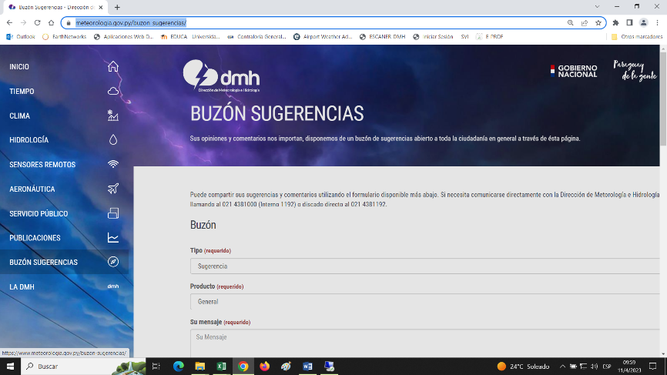
DIRECCIÓN DE AEROPUERTO
N° | Denominación | Descripción |  | Dependencia Responsable del Canal de Participación |  | Evidencia (Página Web, Buzón de SQR, Etc.)
1 | Buzón de Sugerencias y Reclamos del Aeropuerto Internacional Silvio Pettirossi | Implementado con relación a los servicios prestados por el AISP, para sus usuarios |  | Administración del Aeropuerto Internacional Silvio Pettirossi |  | Buzón obrante en el área - Documentación Administrativa
2 | Buzón de Sugerencias y Reclamos del Aeropuerto Internacionall Guarani | Implementado con relación a los servicios prestados por el AIG, para sus usuarios |  | Administración del Aeropuerto Internacional Guaraní |  | Buzón obrante en el área - Documentación Administrativa
3 | Buzón Suegerencias y Reclamos sobre los productos vinculados al Servicio de Información Aeronautica | Implementado con relación a los productos vinculados al Servicio de Información Aeronáutica |  | Dpto. de Servicio de Información Aeronáutica y Gerencia de Sistemas de Gestión de Calidad de la Dirección de Aeropuertos |  | FL-CAL-09 Registro de Reclamos y Sugerencias - Documentación Administrativa
4 | Encuenta de Satisfacción del Usuario de los productos vinculados al Servicio de Información Aeronautica | Implementado con relación a los productos vinculados al Servicio de Información Aeronáutica |  | Dpto. de Servicio de Información Aeronáutica y Gerencia de Sistemas de Gestión de Calidad de la Dirección de Aeropuertos |  | Encuesta Digital (Medicion Anual)
5 | Central telefonica del Aeropuerto Internacional Silvio Pettirossi. | Línea telefónica 24/7 para consulta de horarios de vuelo y atencion al usuario |  | Departamento de Atencion al Usuario del Aeropuerto Internacional Silvio Pettirossi |  | Lineas Telefónicas 021- 688-2000 021-688-2211
6 | Central telefonica del Aeropuerto Internacional Guarani. | Línea telefónica 24/7 para consulta de horarios de vuelo y atencion al usuario |  | Departamento de Atencion al Usuario del Aeropuerto Internacional Guarani |  | Linea Telefónica 061-597-3000
SECRETARÍA GENERAL
N° | Denominación | Descripción |  | Dependencia Responsable del Canal de Participación |  | Evidencia (Página Web, Buzón de SQR, Etc.)
1 | Resolución DINAC N° 667/2023 de fecha 16 de mayo de 2023. | Aprobación del Procedimiento Administrativo de Buzones Físicos y Digital de quejas, reclamos, sugerencias, reconocimientos y/o felicitaciones (QRSR) de la Dirección Nacional de Aeronáutica Civil |  | Coordinación MECIP - CGTIC - Secretaría General |  | Documentación Administrativa

5.2. Participación y difusión en idioma Guaraní
Producto (actividades, materiales, insumos, etc) |  | Descripción |  | Fecha | Enlace
Página web institucional en guaraní. |  | Traducción de las cabeceras de página al idioma guaraní. |  | En proceso | www.meteorologia.gov.py
PROCESO CERTIFICADO DE LA DAC |  | POLITICA Y OBJETIVO DE LA CALIDAD |  | 2023-04-12 | EN PROCESO
 |  | 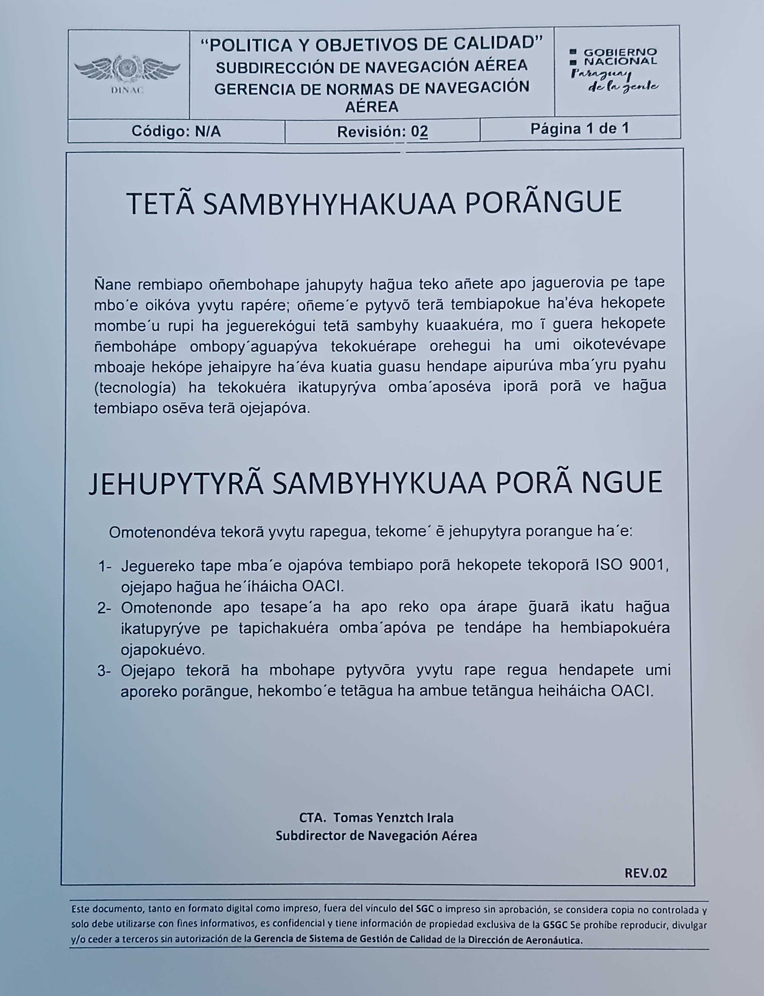
5.3 Diagnostico "The Integrity app"
Cantidad de funcionarios que completaron el diagnostico | Cantidad de mujeres | Cantidad de hombres | Descripción de las actividades realizadas en base a los resultados |  |  | Evidencia
366 | 128 | 236 | Durante el mes de febrero del ejercicio 2023, en la primera fase de implementación del componente en la DINAC, se realizó varias jornadas de inducción dirigido a la Alta Dirección, Gerentes, Jefes de Departamento y funcionarios que ocupan cargos en la institución, quienes se registraron en el sistema mediante un usuario y contraseña, utilizando un correo institucional asignado a cada servidor público, tomando como indicador los cargos descriptos en la nómina de funcionarios según las áreas aprobadas en el organigrama institucional con una expectativa de participación de un rango promedio de 300 funcionarios, meta que fue superada, destacándose la participación en los departamentos de Capital (Asunción), Central, Alto Paraná, Alto Paraguay, Amambay, Boquerón, Caaguazú, Canindeyú, Concepción, Itapúa, Ñeembucú, San Pedro en las áreas administrativas, de apoyo y misionales. En el Resultado Global de la Evaluación del Cuestionario se obtuvo un 83,51% (OCHENTA Y TRES, CINCUENTA Y UNO) de respuestas correctas de un total del 100%, en el cual se exponen treinta preguntas relacionadas a la Constitución Nacional, Ley N° 1626/2000, Manual de Rendición de Cuentas al Ciudadano, Norma 2015, Transparencia, Convenciones aprobadas y ratificadas por la República de Paraguay de Lucha contra la Corrupción, alcance de la SENAC, Código de Ética, Denuncias, Ley 1535/99, Conflicto de Intereses en la función Pública, Contrataciones públicas, ENIT, por citar algunos de temas de interes. La DINAC forma parte de las 88 instituciones públicas que dieron cumplimiento a la implementación del componente, OBTENIENDO EL MÁS ALTO PORCENTAJE DE PARTICIPACIÓN Y RESULTADO GLOBAL DE LA EVALUACIÓN, y, en consecuencia LIDERANDO LAS ESTADÍSTICAS en la implementación del Componente “The Integrity APP” entre las instituciones públicas que trabajan con la SENAC. |  |  | http://www.dinac.gov.py/v3/index.php/transparencia-y-anticorrupcion-dinac/the-integrity-app
 |  |  |  |  |  | http://www.dinac.gov.py/v3/index.php/transparencia-y-anticorrupcion-dinac/item/2532-implementacion-the-integrity-app
Observación: 2 Personas decidieron no contestar y/o aclarar su sexo, computandose un total de 366 participantes.
6- INDICADORES MISIONALES DE RENDICIÓN DE CUENTAS AL CIUDADANO
DIRECCION DE METEOROLOGIA E HIDROLOGIA
6.1- Indicadores Misionales Identificados
Cantidad de indicadores |  | Descripción del Indicador misional |  | Enlace
1 |  | Estaciones Meteorológicas operando*100/Estaciones Meteorológicas Instaladas |  | https://www.meteorologia.gov.py/emas/
2 |  | Estaciones Hidrológicas operando*100/Estaciones Hidrológicas Instaladas |  | https://www.meteorologia.gov.py/nivel-rio/indexautomatica.php
5 |  | Comisiones de servicio, asesoramiento MADES y UCA, relevamiento Estacion Villa Florida, mantenimiento de estaciones hidrologicos, y visualizacion de datos |  | Evidencias en informes con expedientes
1 |  | Inicios de trabajos coordinados con FIUNA para monitoreo Rios |  | Evidencias en Correos Electronicos y Expedientes Informes para Trabajos Coordinados, transferencias de informacion
1 |  | Inspeccion, verificacion de funcionamiento y recuperacion de datos semanal de punto de control hidrologico de Arroyo Mburicaco |  | https://drive.google.com/drive/folders/1D6H5XWsrXc44sBdW87j1G41PR0Z-V6kx?usp=sharing
1 |  | Captación de datos hidrológicos en convenio con DMH-DINAC |  | https://www.meteorologia.gov.py/nivel-rio/vermas_convencional.php?code=2000086029
 | 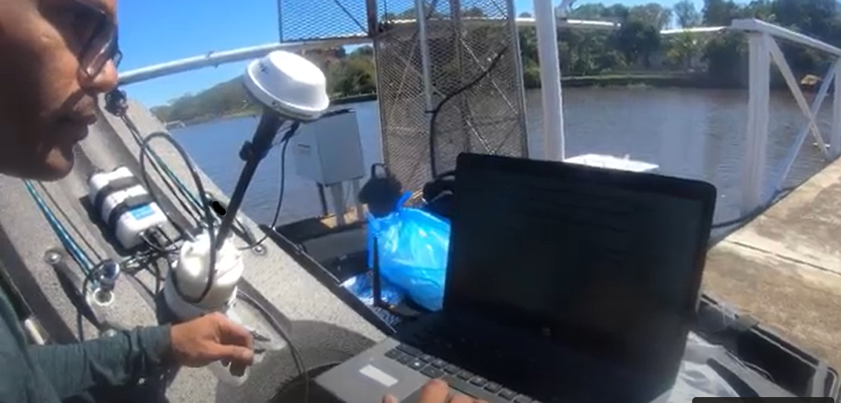 |  | 
DIRECCION DE AERONAUTICA
Cantidad de indicadores |  | Descripción del Indicador misional |  | Enlace
SEGURIDAD OPERACIONAL |  | ELABORAR NORMAS Y REGLAMENTOS PARA LOS SERVICIOS DE NAVEGACIÓN AÉREA, DE CONFORMIDAD CON LOS PROCEDIMIENTOS Y ESTÁNDARES DE LA CALIDAD, LA LEGISLACIÓN NACIONAL E INTERNACIONAL Y LAS RECOMENDACIONES DE LA OACI. |  | http://www.dinac.gov.py/v3/index.php/dinac/subdirecciones/sub-direccion-de-navegacion-aerea/item/2422-politica-y-objetivos-de-calidad-de-la-gnna]
FOMENTAR SERVICIOS AÉREOS NACIONALES E INTERNACIONALES |  | ESTABLECER BASES DE IGUAL OPORTUNIDAD A UN COSTO COMPETITIVO, FACILITANDO A LAS LINEAS AEREAS EL DISEÑO DE SUS RUTAS. |  | http://www.dinac.gov.py/v3/index.php/dinac/subdirecciones/sub-direccion-de-transporte-aereo
CUMPLIMINETO DE COMPETENCIAS TECNICAS AERONAUTICAS |  | ESTABLECER LA NORMATIVA QUE PERMITA LA OPERACIÓN Y EL DESARROLLO DEL SECTOR AERONÁUTICO NACIONAL, FISCALIZANDO EFICAZMENTE EL CUMPLIMIENTO DE LAS OPERACIONES Y AERONAVEGABILIDAD DE LA AVIACIÓN GENERAL, COMERCIAL Y CERTIFICACIÓN DE EXPLOTADORES DE SERVICIOS AÉREOS. APLICANDO LOS PROGRAMAS DE PREVENCIÓN CORRESPONDIENTES |  | http://www.dinac.gov.py/v3/index.php/dinac/subdirecciones/sub-direccion-de-normas-de-vuelo/item/57-subdireccion-de-normas-de-vuelo
SEGURIDAD DE LA AVIACIÓN CIVIL |  | ELABORA, APLICA, AUDITA Y VIGILA EL CUMPLIMIENTO DE LAS NORMAS, MÉTODOS Y PROCEDIMIENTOS PARA SALVAGUARDAR A LA AVIACIÓN CIVIL CONTRA ACTOS DE INTERFERENCIA ILÍCITA, TENIENDO PRESENTE LA SEGURIDAD, REGULARIDAD Y LA EFICACIA DE LOS VUELOS. |  | http://www.dinac.gov.py/v3/index.php/dinac/subdirecciones/sub-direccion-de-seguridad-de-la-aviacion-civil
DIRECCION DE AEROPUERTO
Cantidad de indicadores |  | Descripción del Indicador misional |  | Enlace
TB - CAL - 01 (12 indicadores) |  | Indicadores de los Procesos Generales del Sistema de Gestión de Calidad del Servicio de información Aeronáutica |  | Frecuencia de medición anual - ultima medición 2022 . No se cuentan con mediciones en el periodo solicitado.
6.2 Gestión de Riesgos de Corrupción
Ambito de Aplicación | Cantidad de Riesgos detectados | Descripción del Riesgo de corrupción |  | Medidas de mitigación | Enlace Evidencias
Dirección de Aeronáutica - DINAC | 4 | Supuestos de irregularidades en el proceso de Normar, Certificar, Vigilar y Sancionar en los Sub Procesos de: 1) Gestión de Establecimiento y publicación de regulaciones, de conformidad a la Ley N° 1880/02 y los Anexos al Convenio de Chicago. 2) Gestión de las solicitudes de certificación de los usuarios, de conformidad a los reglamentos y procedimientos vigentes. 3) Gestión de la ejecución del Plan de Vigilancia definido por cada sector regulador debidamente aprobado. 4) Gestión de antecedentes del evento de conformidad al DINAC R1100 y la Res. N° 790/13 |  | Plan de Mejoramiento para 1) Implementar un sistema de control efectivo y eficiente de la gestión de la revisión y actualización de las regulaciones. 2) Monitorear el proceso y personal responsable desde la recepción de la propuesta de enmienda hasta la publicación en la página web de la DINAC de la reglamentación. 3) Implementar un sistema de control efectivo y eficiente en cada fase del proceso de certificación. 4) Monitorear el proceso de selección de los funcionarios que integran el equipo certificador. 5) Mejorar los controles sobre la veracidad de la información presentada por el usuario. | 1) Resolución N° 2033 Por el cual se aprobó el Mapa de Riesgo de Corrupción de la DINAC, en el marco de la implementación del Componente de Gestión de Riesgo de Corrupción conforme al marco legal vigente en la materia. 2) Reporte de Monitoreo y Seguimiento realizado por la Auditoría Interna en el marco de la implementación del Componente de Riesgo de Corrupción del proceso crítico seleccionado en el Mapa de Riesgo de Corrupción aprobado por Resolución DINAC N° 2033/2022. 3) Actuaciones y Diligencias Administrativas: http://www.dinac.gov.py/v3/index.php/transparencia-y-anticorrupcion-dinac/gestion-de-riesgos-de-corrupcion
(Puede complementar información aquí y apoyarse en gráficos ilustrativos)
7- GESTIÓN DE DENUNCIAS
7.1.Gestión de denuncias de corrupción
Ticket Numero | Fecha Ingreso | Descripción |  | Estado | Enlace Portal de Denuncias de la SENAC
15492 | 11-Jul-23 | Supuesta Infracción a Leyes Especiales |  | Recomendación UTA | https://denuncias.gov.py/portal-publico/seguimiento-denuncia/15492
15503 | 12-Jul-23 | Supuesta Infracción a Leyes Especiales |  | Recomendación UTA | https://denuncias.gov.py/portal-publico/seguimiento-denuncia/15503
15522 | 18-Jul-23 | Supuesta Infracción a Leyes Especiales |  | Desestimada en Institución | https://denuncias.gov.py/portal-publico/seguimiento-denuncia/15522
15746 | 27-Aug-23 | Supuesta Infracción a Leyes Especiales |  | Recomendación UTA | https://denuncias.gov.py/portal-publico/seguimiento-denuncia/15746
15794 | 4-Sep-23 | Supuesta Infracción a Leyes Especiales |  | Investigación Preliminar | https://denuncias.gov.py/portal-publico/seguimiento-denuncia/15794
15947 | 28-Sep-23 | Supuesta Infracción a Leyes Especiales |  | Investigación Preliminar | https://denuncias.gov.py/portal-publico/seguimiento-denuncia/15947

 | 
8- CONTROL INTERNO Y EXTERNO
8.1 Informes de Auditorias Internas y Auditorías Externas en el Trimestre
Auditorias Financieras
Nro. Informe | Fecha | Descripción |  |  | Evidencia (Enlace Ley 5282/14)
Informe A.F. Nº 05/23 | 6-Sep-23 | Resolución P/DINAC N° 386/2022 del 05.04.22 y su modificatoria N° 645/2022 del 30.05.2022. Plan de Capacitación |  |  | http://www.dinac.gov.py/v3/index.php/transparencia-y-anticorrupcion-dinac/ley-5282-14-art-8-acceso-a-la-informacion-publica
Memorándum A.F. Nº 25/23 | 1-Aug-23 | Remitir Arqueos de Fondo Fijo programados para el Mes de Julio año 2023
Memorándum A.F. Nº 26/23 | 1-Aug-23 | Remitir Arqueos de Cajas Perceptoras programados para el Mes de Julio año 2023
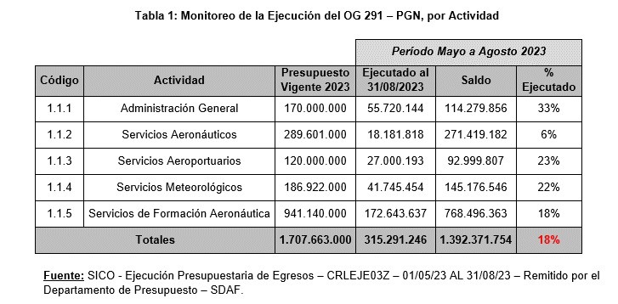 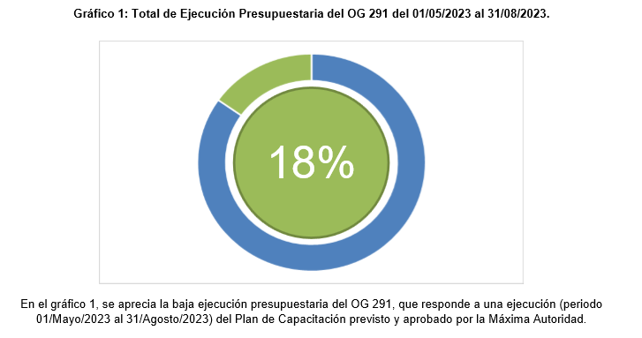

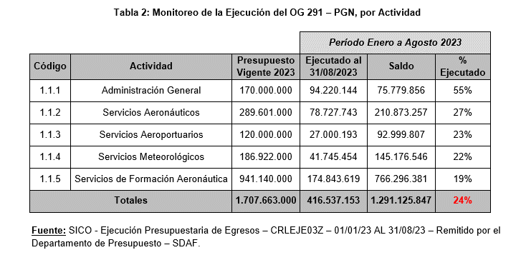
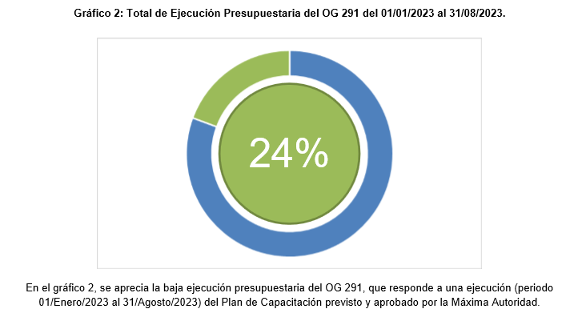

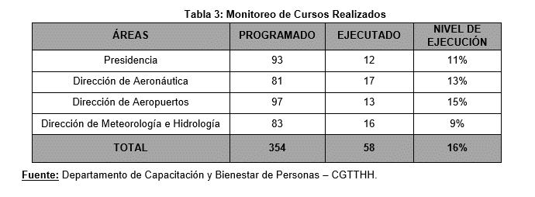
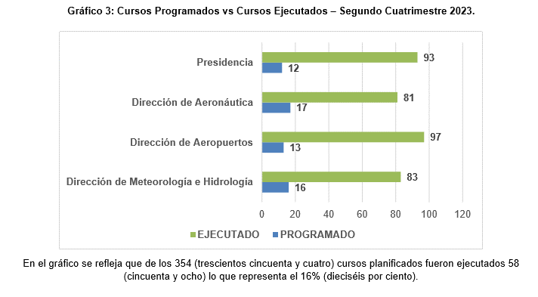

Auditorias de Gestión
Nro. Informe | Fecha | Descripción |  |  | Evidencia (Enlace Ley 5282/14)
Memorándum AG Nº 43/23 | 4-Sep-23 | Remisión de Informe de realización de Arqueo de Cajas Preceptoras - Mes de Agosto 2023 |  |  | http://www.dinac.gov.py/v3/index.php/transparencia-y-anticorrupcion-dinac/ley-5282-14-art-8-acceso-a-la-informacion-publica
Memorándum AG Nº 44/23 | 4-Sep-23 | Remisión Informe de realización de Arqueos Fondo Fijo - Mes de Agosto 2023
(Puede complementar información aquí y apoyarse en gráficos ilustrativos)

Auditorías Externas
Nro. Informe | Fecha | Descripción |  |  | Evidencia (Enlace Ley 5282/14)
Informe sobre recomendaciones de Aspectos Tributarios. Informe de seguridad razonable sobre el estado de declaración sobre impuestos administrados por la Subsecretaría de Estado de Tributación. |  |  |  |  | http://www.dinac.gov.py/v3/index.php/transparencia-y-anticorrupcion-dinac/ley-5282-14-art-8-acceso-a-la-informacion-publica
Auditorías Externas - Direccion de Meteorologia e Hidrologia
Nro. Informe | Fecha | Descripción |  |  | Evidencia (Enlace Ley 5282/14)
No aplica | 1 y 2 de febrero de 2023. | Auditoría del Sistema de Gestión de la Calidad bajo Norma ISO 9001:2015. |  |  | Informe de auditoría (ASR) -SGS Paraguay
Otros tipos de Auditoria
Nro. Informe | Fecha | Descripción |  |  | Evidencia (Enlace Ley 5282/14)
• Cabe resaltar que durante el tercer trimestre (Julio-Agosto-Septiembre) del ejercicio 2023, en ésta Unidad de Control no se han realizado otros tipos de auditorías.
(Puede complementar información aquí y apoyarse en gráficos ilustrativos)

Planes de Mejoramiento elaborados en el Trimestre
Nro. | Fecha | Informe de referencia |  |  | Evidencia (Adjuntar Documento)
• Cabe resaltar que durante el tercer trimestre (Julio-Agosto-Septiembre) del ejercicio 2023, en ésta Unidad de Control no se han realizado planes de mejoramiento.

8.2 Modelo Estándar de Control Interno para las Instituciones Públicas del Paraguay
Periodo |  |  | Calificación MECIP de la Contraloría General de la República (CGR)
2019 |  |  | 2.80
2020 |  |  | 3.00
2021 |  |  | 2.88
2022 |  |  | 2.75
(Puede complementar información aquí y apoyarse en gráficos ilustrativos)
9- DESCRIPCIÓN CUALITATIVA DE LOGROS ALCANZADOS
Logros alcanzados:
a) Operaciones aéreas seguras;
b) Cumplimiento de las disposiciones legales vigentes, en tiempo y forma.
c) Aseguramiento de la conectividad del país con la aplicación de incentivos a las compañías;
d) Servicios de Navegación Aérea vigilados, en cumplimiento a los estándares de la seguridad operacional establecida en la normativa vigente;
e) Actividades de regulación y supervisión mejoradas;
f) Usuarios del transporte aéreo protegidos;
g) Pasajeros dentro de entornos confortables, saludables y seguros;
h) Personal de la DINAC protegido;
i) Población nacional mejor informada y protegida;

